Jan
Pengukuran konsentrasi sedimen layang di S. Ciberang, Bendungan Karian

No. Contoh | Tgl. | Qw (m3/dt) | Kadar Sedimen (mg/l) | Qs (Ton/hr)

1 | 19-Aug-93 | 120.9 | 729 | 7614.959
2 | 9-Jun-93 | 27.6 | 915 | 2181.946
3 | 12-Nov-93 | 23.14 | 104 | 207.927
4 | 12-Sep-93 | 17.46 | 207 | 312.269
5 | 9-Dec-93 | 26.99 | 84 | 195.883
6 | 5-Jan-94 | 30.09 | 76 | 197.583
7 | 8-Jun-94 | 19.1 | 312 | 514.875
8 | 12-Jul-94 | 3.7 | 168 | 53.706
9 | 2-Aug-94 | 3.5 | 157 | 47.477
10 | F/S study | 12.5 | 481 | 520.000
11 | F/S study | 13.5 | 189 | 220.000
12 | F/S study | 17 | 749 | 1100.000
13 | F/S study | 17.2 | 680 | 1010.000
14 | F/S study | 20.5 | 305 | 540.000
15 | F/S study | 22 | 284 | 540.000
16 | F/S study | 32 | 1302 | 3600.000
17 | 13-Mar-83 | 6.88 | 47 | 27.938
18 | 13-Mar-83 | 7.11 | 73 | 44.844
19 | 16-Mar-83 | 2.81 | 43 | 10.440
20 | 16-Mar-83 | 2.67 | 47 | 10.842
21 | 18-Jul-82 | 6.88 | 109 | 64.793
22 | 3-Dec-83 | 1.82 | 28 | 4.403
23 | 3-Dec-83 | 1.61 | 41 | 5.703
24 | 17-Mar-83 | 3.19 | 50 | 13.781
25 | 17-Mar-83 | 3.71 | 152 | 48.723

 |  |  |  | Load Interval Flow Duration |  |  |  | Q = 2.6637 * x^1.721
 |  |  |  | Januari
Urutan | Debit aliran (m3/detik) | prosentase waktu sama atau lebih besar dari |  | Batas | Interval | Nilai Tengah | Debit aliran (m3/detik) | Debit sedimen (ton/hari) | Total Qw | Total Qs
1 | 252.30 | 3.33 |  | 0,00 - 0,02 | 0.02 | 0.01 | 252.30 | 36238.668 | 0.050 | 7.248
2 | 141.83 | 6.67 |  | 0,02 - 0,1 | 0.08 | 0.06 | 252.30 | 36238.668 | 0.202 | 28.991
3 | 136.57 | 10.00 |  | 0,1 - 0,5 | 0.4 | 0.3 | 252.30 | 36238.668 | 1.009 | 144.955
4 | 108.29 | 13.33 |  | 0.5 - 0,75 | 0.25 | 0.63 | 252.30 | 36238.668 | 0.631 | 90.597
5 | 104.41 | 16.67 |  | 0,75 - 1,5 | 0.75 | 1.13 | 252.30 | 36238.668 | 1.892 | 271.790
6 | 103.45 | 20.00 |  | 1,5 - 5,0 | 3.5 | 3.25 | 252.30 | 36238.668 | 8.830 | 1268.353
7 | 101.53 | 23.33 |  | 5,0 - 15 | 10 | 10 | 136.57 | 12601.874 | 13.657 | 1260.187
8 | 95.85 | 26.67 |  | 15 - 25 | 10 | 20 | 103.45 | 7813.364 | 10.345 | 781.336
9 | 75.91 | 30.00 |  | 25 - 35 | 10 | 30 | 75.91 | 4586.459 | 7.591 | 458.646
10 | 73.30 | 33.33 |  | 35 - 45 | 10 | 40 | 68.17 | 3811.619 | 6.817 | 381.162
11 | 69.02 | 36.67 |  | 45 - 55 | 10 | 50 | 66.49 | 3650.934 | 6.649 | 365.093
12 | 68.17 | 40.00 |  | 55 - 65 | 10 | 60 | 63.98 | 3417.600 | 6.398 | 341.760
13 | 68.17 | 43.33 |  | 65 - 75 | 10 | 70 | 60.69 | 3120.667 | 6.069 | 312.067
14 | 67.33 | 46.67 |  | 75 - 85 | 10 | 80 | 59.07 | 2978.199 | 5.907 | 297.820
15 | 66.49 | 50.00 |  | 85 - 95 | 10 | 90 | 55.86 | 2705.079 | 5.586 | 270.508
16 | 65.65 | 53.33 |  | 95 - 98,5 | 3.5 | 96.75 | 51.14 | 2324.396 | 1.790 | 81.354
17 | 64.81 | 56.67 |  | 98,5 - 99,5 | 1 | 99 | 51.14 | 2324.396 | 0.511 | 23.244
18 | 63.98 | 60.00 |  | 99,5 - 99,9 | 0.4 | 99.7 | 51.14 | 2324.396 | 0.205 | 9.298
19 | 61.51 | 63.33 |  | 99,9 - 99,98 | 0.08 | 99.94 | 51.14 | 2324.396 | 0.041 | 1.860
20 | 60.69 | 66.67 |  | 99,98 - 100 | 0.02 | 99.99 | 51.14 | 2324.396 | 0.010 | 0.465
21 | 60.69 | 70.00 |  | Jumlah |  |  |  |  | 84.190208438 | 6396.733
22 | 60.69 | 73.33
23 | 59.07 | 76.67 |  |  |  | Qs (ton/bulan) |  | 198298.70943
24 | 59.07 | 80.00
25 | 57.45 | 83.33 |  | Trap efficiency
26 | 57.45 | 86.67 |  | C | kapasitas waduk (m3) |  |  | 207,500,000
27 | 55.86 | 90.00 |  | I | Inflow (m3) |  |  | 2,073,640,564
28 | 53.48 | 93.33 |  |  |  |  |  | 0.10006555792
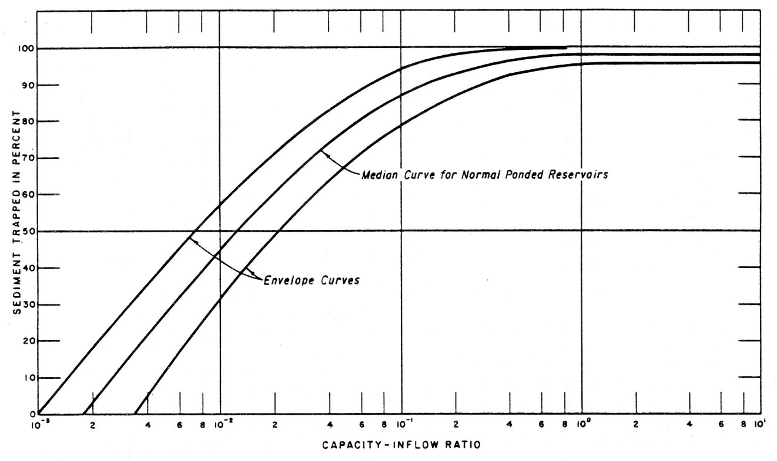
29 | 51.92 | 96.67
30 | 51.14 | 100.00 |  |  |  |  |  | 65.754710943
 |  |  |  |  |  |  |  | 81.912112034
 |  |  |  |  |  |  |  | 147.0614097
 | Sedimen layang (ton/tahun) | 198,298.71 |  |  |  |  |  | 64.583431599
 | Prosentase muatan dasar terhadap muatan layang | 10% |  |  |  |  |  | 69.114147487
 | Muatan dasar | 19829.87 |  |  |  |  |  | 67.935586052
 | Trap Efficiency | 88% |  |  |  |  |  | 58.690042784
 | Sediment layang yang mengendap di waduk (ton/tahun) | 174,502.86 |  |  |  |  |  | 41.391354907
 | Total sedimen yang mengendap (ton/tahun) | 194,332.74 |  |  |  |  |  | 34.967758738
 | Volume sedimen untuk 50 tahun (m3) | 4,498,442.95 |  |  |  |  |  | 19.050827638
 | Berat jenis (ton/m3) | 2.16 |  |  |  |  |  | 42.043342948
 |  |  |  |  |  |  |  | 109.92851716
 |  |  |  |  |  |  |  | 52.378000262

Feb
Pengukuran konsentrasi sedimen layang di S. Ciberang, Bendungan Karian

No. Contoh | Tgl. | Qw (m3/dt) | Kadar Sedimen (mg/l) | Qs (Ton/hr)

1 | 19-Aug-93 | 120.9 | 729 | 7614.959
2 | 9-Jun-93 | 27.6 | 915 | 2181.946
3 | 12-Nov-93 | 23.14 | 104 | 207.927
4 | 12-Sep-93 | 17.46 | 207 | 312.269
5 | 9-Dec-93 | 26.99 | 84 | 195.883
6 | 5-Jan-94 | 30.09 | 76 | 197.583
7 | 8-Jun-94 | 19.1 | 312 | 514.875
8 | 12-Jul-94 | 3.7 | 168 | 53.706
9 | 2-Aug-94 | 3.5 | 157 | 47.477
10 | F/S study | 12.5 | 481 | 520.000
11 | F/S study | 13.5 | 189 | 220.000
12 | F/S study | 17 | 749 | 1100.000
13 | F/S study | 17.2 | 680 | 1010.000
14 | F/S study | 20.5 | 305 | 540.000
15 | F/S study | 22 | 284 | 540.000
16 | F/S study | 32 | 1302 | 3600.000
17 | 13-Mar-83 | 6.88 | 47 | 27.938
18 | 13-Mar-83 | 7.11 | 73 | 44.844
19 | 16-Mar-83 | 2.81 | 43 | 10.440
20 | 16-Mar-83 | 2.67 | 47 | 10.842
21 | 18-Jul-82 | 6.88 | 109 | 64.793
22 | 3-Dec-83 | 1.82 | 28 | 4.403
23 | 3-Dec-83 | 1.61 | 41 | 5.703
24 | 17-Mar-83 | 3.19 | 50 | 13.781
25 | 17-Mar-83 | 3.71 | 152 | 48.723

 |  |  |  | Sedimen yang masuk ke waduk Karian 1975 - 2004
 |  |  |  | Load Interval Flow Duration |  |  |  | Q = 2.6637 * x^1.721
 |  |  |  | Februari
Urutan | Debit aliran (m3/detik) | prosentase waktu sama atau lebih besar dari |  | Batas | Interval | Nilai Tengah | Debit aliran (m3/detik) | Debit sedimen (ton/hari) | Total Qw | Total Qs
1 | 491.85 | 3.57 |  | 0,00 - 0,02 | 0.02 | 0.01 | 491.85 | 114320.446 | 0.098 | 22.864
2 | 390.29 | 7.14 |  | 0,02 - 0,1 | 0.08 | 0.06 | 491.85 | 114320.446 | 0.393 | 91.456
3 | 300.22 | 10.71 |  | 0,1 - 0,5 | 0.4 | 0.3 | 491.85 | 114320.446 | 1.967 | 457.282
4 | 296.24 | 14.29 |  | 0.5 - 0,75 | 0.25 | 0.63 | 491.85 | 114320.446 | 1.230 | 285.801
5 | 198.75 | 17.86 |  | 0,75 - 1,5 | 0.75 | 1.13 | 491.85 | 114320.446 | 3.689 | 857.403
6 | 196.41 | 21.43 |  | 1,5 - 5,0 | 3.5 | 3.25 | 491.85 | 114320.446 | 17.215 | 4001.216
7 | 145.01 | 25.00 |  | 5,0 - 15 | 10 | 10 | 300.22 | 48884.015 | 30.022 | 4888.401
8 | 141.83 | 28.57 |  | 15 - 25 | 10 | 20 | 196.41 | 23550.712 | 19.641 | 2355.071
9 | 140.77 | 32.14 |  | 25 - 35 | 10 | 30 | 140.77 | 13276.356 | 14.077 | 1327.636
10 | 135.53 | 35.71 |  | 35 - 45 | 10 | 40 | 133.45 | 12109.713 | 13.345 | 1210.971
11 | 135.53 | 39.29 |  | 45 - 55 | 10 | 50 | 120.16 | 10110.408 | 12.016 | 1011.041
12 | 133.45 | 42.86 |  | 55 - 65 | 10 | 60 | 100.58 | 7444.184 | 10.058 | 744.418
13 | 120.16 | 46.43 |  | 65 - 75 | 10 | 70 | 87.52 | 5859.914 | 8.752 | 585.991
14 | 120.16 | 50.00 |  | 75 - 85 | 10 | 80 | 76.79 | 4677.864 | 7.679 | 467.786
15 | 115.17 | 53.57 |  | 85 - 95 | 10 | 90 | 67.33 | 3730.760 | 6.733 | 373.076
16 | 103.45 | 57.14 |  | 95 - 98,5 | 3.5 | 96.75 | 63.16 | 3341.856 | 2.210 | 116.965
17 | 100.58 | 60.71 |  | 98,5 - 99,5 | 1 | 99 | 63.16 | 3341.856 | 0.632 | 33.419
18 | 92.12 | 64.29 |  | 99,5 - 99,9 | 0.4 | 99.7 | 63.16 | 3341.856 | 0.253 | 13.367
19 | 92.12 | 67.86 |  | 99,9 - 99,98 | 0.08 | 99.94 | 63.16 | 3341.856 | 0.051 | 2.673
20 | 87.52 | 71.43 |  | 99,98 - 100 | 0.02 | 99.99 | 63.16 | 3341.856 | 0.013 | 0.668
21 | 84.80 | 75.00 |  | Jumlah |  |  |  |  | 150.07273274 | 18847.508
22 | 82.10 | 78.57
23 | 76.79 | 82.14 |  |  |  | Qs (ton/bulan) |  | 527730.21334
24 | 75.91 | 85.71
25 | 67.33 | 89.29 |  | Trap efficiency
26 | 67.33 | 92.86 |  | C | kapasitas waduk (m3) |  |  | 207,500,000
27 | 63.16 | 96.43 |  | I | Inflow (m3) |  |  | 2,073,640,564
28 | 63.16 | 100.00 |  |  |  |  |  | 0.10006555792

 |  |  |  |  |  |  |  | 65.754710943
 |  |  |  |  |  |  |  | 81.912112034
 |  |  |  |  |  |  |  | 147.0614097
 | Sedimen layang (ton/tahun) | 527,730.21 |  |  |  |  |  | 64.583431599
 | Prosentase muatan dasar terhadap muatan layang | 10% |  |  |  |  |  | 69.114147487
 | Muatan dasar | 52773.02 |  |  |  |  |  | 67.935586052
 | Trap Efficiency | 88% |  |  |  |  |  | 58.690042784
 | Sediment layang yang mengendap di waduk (ton/tahun) | 464,402.59 |  |  |  |  |  | 41.391354907
 | Total sedimen yang mengendap (ton/tahun) | 517,175.61 |  |  |  |  |  | 34.967758738
 | Volume sedimen untuk 50 tahun (m3) | 11,971,657.62 |  |  |  |  |  | 19.050827638
 | Berat jenis (ton/m3) | 2.16 |  |  |  |  |  | 42.043342948
 |  |  |  |  |  |  |  | 109.92851716
 |  |  |  |  |  |  |  | 52.378000262

Mar
Pengukuran konsentrasi sedimen layang di S. Ciberang, Bendungan Karian

No. Contoh | Tgl. | Qw (m3/dt) | Kadar Sedimen (mg/l) | Qs (Ton/hr)

1 | 19-Aug-93 | 120.9 | 729 | 7614.959
2 | 9-Jun-93 | 27.6 | 915 | 2181.946
3 | 12-Nov-93 | 23.14 | 104 | 207.927
4 | 12-Sep-93 | 17.46 | 207 | 312.269
5 | 9-Dec-93 | 26.99 | 84 | 195.883
6 | 5-Jan-94 | 30.09 | 76 | 197.583
7 | 8-Jun-94 | 19.1 | 312 | 514.875
8 | 12-Jul-94 | 3.7 | 168 | 53.706
9 | 2-Aug-94 | 3.5 | 157 | 47.477
10 | F/S study | 12.5 | 481 | 520.000
11 | F/S study | 13.5 | 189 | 220.000
12 | F/S study | 17 | 749 | 1100.000
13 | F/S study | 17.2 | 680 | 1010.000
14 | F/S study | 20.5 | 305 | 540.000
15 | F/S study | 22 | 284 | 540.000
16 | F/S study | 32 | 1302 | 3600.000
17 | 13-Mar-83 | 6.88 | 47 | 27.938
18 | 13-Mar-83 | 7.11 | 73 | 44.844
19 | 16-Mar-83 | 2.81 | 43 | 10.440
20 | 16-Mar-83 | 2.67 | 47 | 10.842
21 | 18-Jul-82 | 6.88 | 109 | 64.793
22 | 3-Dec-83 | 1.82 | 28 | 4.403
23 | 3-Dec-83 | 1.61 | 41 | 5.703
24 | 17-Mar-83 | 3.19 | 50 | 13.781
25 | 17-Mar-83 | 3.71 | 152 | 48.723

 |  |  |  | Sedimen yang masuk ke waduk Karian 1975 - 2004
 |  |  |  | Load Interval Flow Duration |  |  |  | Q = 2.6637 * x^1.721
Urutan | Debit aliran (m3/detik) | prosentase waktu sama atau lebih besar dari |  | Batas | Interval | Nilai Tengah | Debit aliran (m3/detik) | Debit sedimen (ton/hari) | Total Qw | Total Qs
1 | 128.29 | 3.33 |  | 0,00 - 0,02 | 0.02 | 0.01 | 128.29 | 11315.277 | 0.026 | 2.263
2 | 99.63 | 6.67 |  | 0,02 - 0,1 | 0.08 | 0.06 | 128.29 | 11315.277 | 0.103 | 9.052
3 | 82.10 | 10.00 |  | 0,1 - 0,5 | 0.4 | 0.3 | 128.29 | 11315.277 | 0.513 | 45.261
4 | 81.21 | 13.33 |  | 0.5 - 0,75 | 0.25 | 0.63 | 128.29 | 11315.277 | 0.321 | 28.288
5 | 80.32 | 16.67 |  | 0,75 - 1,5 | 0.75 | 1.13 | 128.29 | 11315.277 | 0.962 | 84.865
6 | 75.04 | 20.00 |  | 1,5 - 5,0 | 3.5 | 3.25 | 128.29 | 11315.277 | 4.490 | 396.035
7 | 74.17 | 23.33 |  | 5,0 - 15 | 10 | 10 | 82.10 | 5249.061 | 8.210 | 524.906
8 | 72.44 | 26.67 |  | 15 - 25 | 10 | 20 | 75.04 | 4496.127 | 7.504 | 449.613
9 | 70.72 | 30.00 |  | 25 - 35 | 10 | 30 | 70.72 | 4060.425 | 7.072 | 406.042
10 | 69.87 | 33.33 |  | 35 - 45 | 10 | 40 | 64.81 | 3494.358 | 6.481 | 349.436
11 | 66.49 | 36.67 |  | 45 - 55 | 10 | 50 | 61.51 | 3193.394 | 6.151 | 319.339
12 | 64.81 | 40.00 |  | 55 - 65 | 10 | 60 | 58.26 | 2908.449 | 5.826 | 290.845
13 | 64.81 | 43.33 |  | 65 - 75 | 10 | 70 | 55.86 | 2705.079 | 5.586 | 270.508
14 | 61.51 | 46.67 |  | 75 - 85 | 10 | 80 | 53.48 | 2510.436 | 5.348 | 251.044
15 | 61.51 | 50.00 |  | 85 - 95 | 10 | 90 | 49.60 | 2205.085 | 4.960 | 220.509
16 | 59.07 | 53.33 |  | 95 - 98,5 | 3.5 | 96.75 | 37.80 | 1381.561 | 1.323 | 48.355
17 | 59.07 | 56.67 |  | 98,5 - 99,5 | 1 | 99 | 37.80 | 1381.561 | 0.378 | 13.816
18 | 58.26 | 60.00 |  | 99,5 - 99,9 | 0.4 | 99.7 | 37.80 | 1381.561 | 0.151 | 5.526
19 | 57.45 | 63.33 |  | 99,9 - 99,98 | 0.08 | 99.94 | 37.80 | 1381.561 | 0.030 | 1.105
20 | 55.86 | 66.67 |  | 99,98 - 100 | 0.02 | 99.99 | 37.80 | 1381.561 | 0.008 | 0.276
21 | 55.86 | 70.00 |  | Jumlah |  |  |  |  | 65.44255192 | 3717.083
22 | 54.27 | 73.33
23 | 53.48 | 76.67 |  |  |  | Qs (ton/bulan) |  | 115229.58514
24 | 53.48 | 80.00
25 | 51.92 | 83.33 |  | Trap efficiency
26 | 51.14 | 86.67 |  | C | kapasitas waduk (m3) |  |  | 207,500,000
27 | 49.60 | 90.00 |  | I | Inflow (m3) |  |  | 2,073,640,564
28 | 49.60 | 93.33 |  |  |  |  |  | 0.10006555792
29 | 48.84 | 96.67
30 | 37.80 | 100.00 |  |  |  |  |  | 65.754710943
 |  |  |  |  |  |  |  | 81.912112034
 |  |  |  |  |  |  |  | 147.0614097
 | Sedimen layang (ton/tahun) | 115,229.59 |  |  |  |  |  | 64.583431599
 | Prosentase muatan dasar terhadap muatan layang | 10% |  |  |  |  |  | 69.114147487
 | Muatan dasar | 11522.96 |  |  |  |  |  | 67.935586052
 | Trap Efficiency | 88% |  |  |  |  |  | 58.690042784
 | Sediment layang yang mengendap di waduk (ton/tahun) | 101,402.03 |  |  |  |  |  | 41.391354907
 | Total sedimen yang mengendap (ton/tahun) | 112,924.99 |  |  |  |  |  | 34.967758738
 | Volume sedimen untuk 50 tahun (m3) | 2,614,004.48 |  |  |  |  |  | 19.050827638
 | Berat jenis (ton/m3) | 2.16 |  |  |  |  |  | 42.043342948
 |  |  |  |  |  |  |  | 109.92851716
 |  |  |  |  |  |  |  | 52.378000262

Apr
Pengukuran konsentrasi sedimen layang di S. Ciberang, Bendungan Karian

No. Contoh | Tgl. | Qw (m3/dt) | Kadar Sedimen (mg/l) | Qs (Ton/hr)

1 | 19-Aug-93 | 120.9 | 729 | 7614.959
2 | 9-Jun-93 | 27.6 | 915 | 2181.946
3 | 12-Nov-93 | 23.14 | 104 | 207.927
4 | 12-Sep-93 | 17.46 | 207 | 312.269
5 | 9-Dec-93 | 26.99 | 84 | 195.883
6 | 5-Jan-94 | 30.09 | 76 | 197.583
7 | 8-Jun-94 | 19.1 | 312 | 514.875
8 | 12-Jul-94 | 3.7 | 168 | 53.706
9 | 2-Aug-94 | 3.5 | 157 | 47.477
10 | F/S study | 12.5 | 481 | 520.000
11 | F/S study | 13.5 | 189 | 220.000
12 | F/S study | 17 | 749 | 1100.000
13 | F/S study | 17.2 | 680 | 1010.000
14 | F/S study | 20.5 | 305 | 540.000
15 | F/S study | 22 | 284 | 540.000
16 | F/S study | 32 | 1302 | 3600.000
17 | 13-Mar-83 | 6.88 | 47 | 27.938
18 | 13-Mar-83 | 7.11 | 73 | 44.844
19 | 16-Mar-83 | 2.81 | 43 | 10.440
20 | 16-Mar-83 | 2.67 | 47 | 10.842
21 | 18-Jul-82 | 6.88 | 109 | 64.793
22 | 3-Dec-83 | 1.82 | 28 | 4.403
23 | 3-Dec-83 | 1.61 | 41 | 5.703
24 | 17-Mar-83 | 3.19 | 50 | 13.781
25 | 17-Mar-83 | 3.71 | 152 | 48.723

 |  |  |  | Sedimen yang masuk ke waduk Karian 1975 - 2004
 |  |  |  | Load Interval Flow Duration |  |  |  | Q = 2.6637 * x^1.721
Urutan | Debit aliran (m3/detik) | prosentase waktu sama atau lebih besar dari |  | Batas | Interval | Nilai Tengah | Debit aliran (m3/detik) | Debit sedimen (ton/hari) | Total Qw | Total Qs
1 | 214.96 | 3.33 |  | 0,00 - 0,02 | 0.02 | 0.01 | 214.96 | 27508.793 | 0.043 | 5.502
2 | 112.53 | 6.67 |  | 0,02 - 0,1 | 0.08 | 0.06 | 214.96 | 27508.793 | 0.172 | 22.007
3 | 99.31 | 10.00 |  | 0,1 - 0,5 | 0.4 | 0.3 | 214.96 | 27508.793 | 0.860 | 110.035
4 | 94.92 | 13.33 |  | 0.5 - 0,75 | 0.25 | 0.63 | 214.96 | 27508.793 | 0.537 | 68.772
5 | 78.55 | 16.67 |  | 0,75 - 1,5 | 0.75 | 1.13 | 214.96 | 27508.793 | 1.612 | 206.316
6 | 78.25 | 20.00 |  | 1,5 - 5,0 | 3.5 | 3.25 | 214.96 | 27508.793 | 7.524 | 962.808
7 | 74.17 | 23.33 |  | 5,0 - 15 | 10 | 10 | 99.31 | 7283.513 | 9.931 | 728.351
8 | 73.88 | 26.67 |  | 15 - 25 | 10 | 20 | 78.25 | 4832.602 | 7.825 | 483.260
9 | 70.15 | 30.00 |  | 25 - 35 | 10 | 30 | 70.15 | 4004.323 | 7.015 | 400.432
10 | 69.30 | 33.33 |  | 35 - 45 | 10 | 40 | 63.98 | 3417.600 | 6.398 | 341.760
11 | 68.45 | 36.67 |  | 45 - 55 | 10 | 50 | 62.06 | 3242.435 | 6.206 | 324.244
12 | 63.98 | 40.00 |  | 55 - 65 | 10 | 60 | 57.99 | 2885.417 | 5.799 | 288.542
13 | 62.33 | 43.33 |  | 65 - 75 | 10 | 70 | 53.48 | 2510.436 | 5.348 | 251.044
14 | 62.33 | 46.67 |  | 75 - 85 | 10 | 80 | 51.14 | 2324.396 | 5.114 | 232.440
15 | 62.06 | 50.00 |  | 85 - 95 | 10 | 90 | 49.09 | 2166.146 | 4.909 | 216.615
16 | 61.51 | 53.33 |  | 95 - 98,5 | 3.5 | 96.75 | 46.06 | 1941.130 | 1.612 | 67.940
17 | 59.34 | 56.67 |  | 98,5 - 99,5 | 1 | 99 | 46.06 | 1941.130 | 0.461 | 19.411
18 | 57.99 | 60.00 |  | 99,5 - 99,9 | 0.4 | 99.7 | 46.06 | 1941.130 | 0.184 | 7.765
19 | 55.59 | 63.33 |  | 99,9 - 99,98 | 0.08 | 99.94 | 46.06 | 1941.130 | 0.037 | 1.553
20 | 55.59 | 66.67 |  | 99,98 - 100 | 0.02 | 99.99 | 46.06 | 1941.130 | 0.009 | 0.388
21 | 53.48 | 70.00 |  | Jumlah |  |  |  |  | 71.597287748 | 4739.183
22 | 52.70 | 73.33
23 | 52.18 | 76.67 |  |  |  | Qs (ton/bulan) |  | 142175.48906
24 | 51.14 | 80.00
25 | 49.60 | 83.33 |  | Trap efficiency
26 | 49.60 | 86.67 |  | C | kapasitas waduk (m3) |  |  | 207,500,000
27 | 49.09 | 90.00 |  | I | Inflow (m3) |  |  | 2,073,640,564
28 | 47.57 | 93.33 |  |  |  |  |  | 0.10006555792
29 | 46.81 | 96.67
30 | 46.06 | 100.00 |  |  |  |  |  | 65.754710943
 |  |  |  |  |  |  |  | 81.912112034
 |  |  |  |  |  |  |  | 147.0614097
 | Sedimen layang (ton/tahun) | 142,175.49 |  |  |  |  |  | 64.583431599
 | Prosentase muatan dasar terhadap muatan layang | 10% |  |  |  |  |  | 69.114147487
 | Muatan dasar | 14217.55 |  |  |  |  |  | 67.935586052
 | Trap Efficiency | 88% |  |  |  |  |  | 58.690042784
 | Sediment layang yang mengendap di waduk (ton/tahun) | 125,114.43 |  |  |  |  |  | 41.391354907
 | Total sedimen yang mengendap (ton/tahun) | 139,331.98 |  |  |  |  |  | 34.967758738
 | Volume sedimen untuk 50 tahun (m3) | 3,225,277.30 |  |  |  |  |  | 19.050827638
 | Berat jenis (ton/m3) | 2.16 |  |  |  |  |  | 42.043342948
 |  |  |  |  |  |  |  | 109.92851716
 |  |  |  |  |  |  |  | 52.378000262

Mei
Pengukuran konsentrasi sedimen layang di S. Ciberang, Bendungan Karian

No. Contoh | Tgl. | Qw (m3/dt) | Kadar Sedimen (mg/l) | Qs (Ton/hr)

1 | 19-Aug-93 | 120.9 | 729 | 7614.959
2 | 9-Jun-93 | 27.6 | 915 | 2181.946
3 | 12-Nov-93 | 23.14 | 104 | 207.927
4 | 12-Sep-93 | 17.46 | 207 | 312.269
5 | 9-Dec-93 | 26.99 | 84 | 195.883
6 | 5-Jan-94 | 30.09 | 76 | 197.583
7 | 8-Jun-94 | 19.1 | 312 | 514.875
8 | 12-Jul-94 | 3.7 | 168 | 53.706
9 | 2-Aug-94 | 3.5 | 157 | 47.477
10 | F/S study | 12.5 | 481 | 520.000
11 | F/S study | 13.5 | 189 | 220.000
12 | F/S study | 17 | 749 | 1100.000
13 | F/S study | 17.2 | 680 | 1010.000
14 | F/S study | 20.5 | 305 | 540.000
15 | F/S study | 22 | 284 | 540.000
16 | F/S study | 32 | 1302 | 3600.000
17 | 13-Mar-83 | 6.88 | 47 | 27.938
18 | 13-Mar-83 | 7.11 | 73 | 44.844
19 | 16-Mar-83 | 2.81 | 43 | 10.440
20 | 16-Mar-83 | 2.67 | 47 | 10.842
21 | 18-Jul-82 | 6.88 | 109 | 64.793
22 | 3-Dec-83 | 1.82 | 28 | 4.403
23 | 3-Dec-83 | 1.61 | 41 | 5.703
24 | 17-Mar-83 | 3.19 | 50 | 13.781
25 | 17-Mar-83 | 3.71 | 152 | 48.723

 |  |  |  | Sedimen yang masuk ke waduk Karian 1975 - 2004
 |  |  |  | Load Interval Flow Duration |  |  |  | Q = 2.6637 * x^1.721
Urutan | Debit aliran (m3/detik) | prosentase waktu sama atau lebih besar dari |  | Batas | Interval | Nilai Tengah | Debit aliran (m3/detik) | Debit sedimen (ton/hari) | Total Qw | Total Qs
1 | 295.36 | 3.33 |  | 0,00 - 0,02 | 0.02 | 0.01 | 295.36 | 47529.541 | 0.059 | 9.506
2 | 132.41 | 6.67 |  | 0,02 - 0,1 | 0.08 | 0.06 | 295.36 | 47529.541 | 0.236 | 38.024
3 | 88.44 | 10.00 |  | 0,1 - 0,5 | 0.4 | 0.3 | 295.36 | 47529.541 | 1.181 | 190.118
4 | 78.55 | 13.33 |  | 0.5 - 0,75 | 0.25 | 0.63 | 295.36 | 47529.541 | 0.738 | 118.824
5 | 70.72 | 16.67 |  | 0,75 - 1,5 | 0.75 | 1.13 | 295.36 | 47529.541 | 2.215 | 356.472
6 | 67.33 | 20.00 |  | 1,5 - 5,0 | 3.5 | 3.25 | 295.36 | 47529.541 | 10.338 | 1663.534
7 | 67.33 | 23.33 |  | 5,0 - 15 | 10 | 10 | 88.44 | 5965.638 | 8.844 | 596.564
8 | 67.05 | 26.67 |  | 15 - 25 | 10 | 20 | 67.33 | 3730.760 | 6.733 | 373.076
9 | 66.49 | 30.00 |  | 25 - 35 | 10 | 30 | 66.49 | 3650.934 | 6.649 | 365.093
10 | 64.81 | 33.33 |  | 35 - 45 | 10 | 40 | 60.42 | 3096.647 | 6.042 | 309.665
11 | 62.33 | 36.67 |  | 45 - 55 | 10 | 50 | 58.26 | 2908.449 | 5.826 | 290.845
12 | 60.42 | 40.00 |  | 55 - 65 | 10 | 60 | 56.12 | 2727.242 | 5.612 | 272.724
13 | 60.42 | 43.33 |  | 65 - 75 | 10 | 70 | 55.06 | 2639.235 | 5.506 | 263.923
14 | 59.07 | 46.67 |  | 75 - 85 | 10 | 80 | 48.84 | 2146.831 | 4.884 | 214.683
15 | 58.26 | 50.00 |  | 85 - 95 | 10 | 90 | 38.51 | 1426.423 | 3.851 | 142.642
16 | 56.65 | 53.33 |  | 95 - 98,5 | 3.5 | 96.75 | 33.64 | 1130.099 | 1.177 | 39.553
17 | 56.65 | 56.67 |  | 98,5 - 99,5 | 1 | 99 | 33.64 | 1130.099 | 0.336 | 11.301
18 | 56.12 | 60.00 |  | 99,5 - 99,9 | 0.4 | 99.7 | 33.64 | 1130.099 | 0.135 | 4.520
19 | 55.86 | 63.33 |  | 99,9 - 99,98 | 0.08 | 99.94 | 33.64 | 1130.099 | 0.027 | 0.904
20 | 55.86 | 66.67 |  | 99,98 - 100 | 0.02 | 99.99 | 33.64 | 1130.099 | 0.007 | 0.226
21 | 55.06 | 70.00 |  | Jumlah |  |  |  |  | 70.395410839 | 5262.198
22 | 53.48 | 73.33
23 | 53.48 | 76.67 |  |  |  | Qs (ton/bulan) |  | 163128.13016
24 | 48.84 | 80.00
25 | 48.84 | 83.33 |  | Trap efficiency
26 | 44.07 | 86.67 |  | C | kapasitas waduk (m3) |  |  | 207,500,000
27 | 38.51 | 90.00 |  | I | Inflow (m3) |  |  | 2,073,640,564
28 | 37.80 | 93.33 |  |  |  |  |  | 0.10006555792
29 | 33.64 | 96.67
30 | 33.64 | 100.00 |  |  |  |  |  | 65.754710943
 |  |  |  |  |  |  |  | 81.912112034
 |  |  |  |  |  |  |  | 147.0614097
 | Sedimen layang (ton/tahun) | 163,128.13 |  |  |  |  |  | 64.583431599
 | Prosentase muatan dasar terhadap muatan layang | 10% |  |  |  |  |  | 69.114147487
 | Muatan dasar | 16312.81 |  |  |  |  |  | 67.935586052
 | Trap Efficiency | 88% |  |  |  |  |  | 58.690042784
 | Sediment layang yang mengendap di waduk (ton/tahun) | 143,552.75 |  |  |  |  |  | 41.391354907
 | Total sedimen yang mengendap (ton/tahun) | 159,865.57 |  |  |  |  |  | 34.967758738
 | Volume sedimen untuk 50 tahun (m3) | 3,700,591.84 |  |  |  |  |  | 19.050827638
 | Berat jenis (ton/m3) | 2.16 |  |  |  |  |  | 42.043342948
 |  |  |  |  |  |  |  | 109.92851716
 |  |  |  |  |  |  |  | 52.378000262

Jun
Pengukuran konsentrasi sedimen layang di S. Ciberang, Bendungan Karian

No. Contoh | Tgl. | Qw (m3/dt) | Kadar Sedimen (mg/l) | Qs (Ton/hr)

1 | 19-Aug-93 | 120.9 | 729 | 7614.959
2 | 12-Nov-93 | 23.14 | 104 | 207.927
3 | 12-Sep-93 | 17.46 | 207 | 312.269
4 | 9-Dec-93 | 26.99 | 84 | 195.883
5 | 8-Jun-94 | 19.1 | 312 | 514.875
6 | 12-Jul-94 | 3.7 | 168 | 53.706
7 | 2-Aug-94 | 3.5 | 157 | 47.477

 |  |  |  | Sedimen yang masuk ke waduk Karian 1975 - 2004
 |  |  |  | Load Interval Flow Duration |  |  |  | Q = 2.6637 * x^1.721
Urutan | Debit aliran (m3/detik) | prosentase waktu sama atau lebih besar dari |  | Batas | Interval | Nilai Tengah | Debit aliran (m3/detik) | Debit sedimen (ton/hari) | Total Qw | Total Qs
1 | 88.44 | 3.33 |  | 0,00 - 0,02 | 0.02 | 0.01 | 88.44 | 5965.638 | 0.018 | 1.193
2 | 82.10 | 6.67 |  | 0,02 - 0,1 | 0.08 | 0.06 | 88.44 | 5965.638 | 0.071 | 4.773
3 | 72.44 | 10.00 |  | 0,1 - 0,5 | 0.4 | 0.3 | 88.44 | 5965.638 | 0.354 | 23.863
4 | 69.87 | 13.33 |  | 0.5 - 0,75 | 0.25 | 0.63 | 88.44 | 5965.638 | 0.221 | 14.914
5 | 69.02 | 16.67 |  | 0,75 - 1,5 | 0.75 | 1.13 | 88.44 | 5965.638 | 0.663 | 44.742
6 | 69.02 | 20.00 |  | 1,5 - 5,0 | 3.5 | 3.25 | 88.44 | 5965.638 | 3.095 | 208.797
7 | 67.33 | 23.33 |  | 5,0 - 15 | 10 | 10 | 72.44 | 4231.531 | 7.244 | 423.153
8 | 65.65 | 26.67 |  | 15 - 25 | 10 | 20 | 69.02 | 3893.513 | 6.902 | 389.351
9 | 61.51 | 30.00 |  | 25 - 35 | 10 | 30 | 61.51 | 3193.394 | 6.151 | 319.339
10 | 61.51 | 33.33 |  | 35 - 45 | 10 | 40 | 60.69 | 3120.667 | 6.069 | 312.067
11 | 61.51 | 36.67 |  | 45 - 55 | 10 | 50 | 58.26 | 2908.449 | 5.826 | 290.845
12 | 60.69 | 40.00 |  | 55 - 65 | 10 | 60 | 54.27 | 2574.355 | 5.427 | 257.436
13 | 60.69 | 43.33 |  | 65 - 75 | 10 | 70 | 52.70 | 2447.473 | 5.270 | 244.747
14 | 60.69 | 46.67 |  | 75 - 85 | 10 | 80 | 48.84 | 2146.831 | 4.884 | 214.683
15 | 58.26 | 50.00 |  | 85 - 95 | 10 | 90 | 45.06 | 1869.374 | 4.506 | 186.937
16 | 57.45 | 53.33 |  | 95 - 98,5 | 3.5 | 96.75 | 42.11 | 1663.694 | 1.474 | 58.229
17 | 57.45 | 56.67 |  | 98,5 - 99,5 | 1 | 99 | 42.11 | 1663.694 | 0.421 | 16.637
18 | 54.27 | 60.00 |  | 99,5 - 99,9 | 0.4 | 99.7 | 42.11 | 1663.694 | 0.168 | 6.655
19 | 53.48 | 63.33 |  | 99,9 - 99,98 | 0.08 | 99.94 | 42.11 | 1663.694 | 0.034 | 1.331
20 | 53.48 | 66.67 |  | 99,98 - 100 | 0.02 | 99.99 | 42.11 | 1663.694 | 0.008 | 0.333
21 | 52.70 | 70.00 |  | Jumlah |  |  |  |  | 58.805854023 | 3020.025
22 | 52.70 | 73.33
23 | 51.14 | 76.67 |  |  |  | Qs (ton/bulan) |  | 90600.760432
24 | 48.84 | 80.00
25 | 48.07 | 83.33 |  | Trap efficiency
26 | 47.32 | 86.67 |  | C | kapasitas waduk (m3) |  |  | 207,500,000
27 | 45.06 | 90.00 |  | I | Inflow (m3) |  |  | 2,073,640,564
28 | 44.32 | 93.33 |  |  |  |  |  | 0.10006555792
29 | 43.58 | 96.67
30 | 42.11 | 100.00 |  |  |  |  |  | 65.754710943
 |  |  |  |  |  |  |  | 81.912112034
 |  |  |  |  |  |  |  | 147.0614097
 | Sedimen layang (ton/tahun) | 90,600.76 |  |  |  |  |  | 64.583431599
 | Prosentase muatan dasar terhadap muatan layang | 10% |  |  |  |  |  | 69.114147487
 | Muatan dasar | 9060.08 |  |  |  |  |  | 67.935586052
 | Trap Efficiency | 88% |  |  |  |  |  | 58.690042784
 | Sediment layang yang mengendap di waduk (ton/tahun) | 79,728.67 |  |  |  |  |  | 41.391354907
 | Total sedimen yang mengendap (ton/tahun) | 88,788.75 |  |  |  |  |  | 34.967758738
 | Volume sedimen untuk 50 tahun (m3) | 2,055,295.03 |  |  |  |  |  | 19.050827638
 | Berat jenis (ton/m3) | 2.16 |  |  |  |  |  | 42.043342948
 |  |  |  |  |  |  |  | 109.92851716
 |  |  |  |  |  |  |  | 52.378000262

Jul
Pengukuran konsentrasi sedimen layang di S. Ciberang, Bendungan Karian

No. Contoh | Tgl. | Qw (m3/dt) | Kadar Sedimen (mg/l) | Qs (Ton/hr)

1 | 19-Aug-93 | 120.9 | 729 | 7614.959
2 | 12-Nov-93 | 23.14 | 104 | 207.927
3 | 12-Sep-93 | 17.46 | 207 | 312.269
4 | 9-Dec-93 | 26.99 | 84 | 195.883
5 | 8-Jun-94 | 19.1 | 312 | 514.875
6 | 12-Jul-94 | 3.7 | 168 | 53.706
7 | 2-Aug-94 | 3.5 | 157 | 47.477

 |  |  |  | Sedimen yang masuk ke waduk Karian 1975 - 2004
 |  |  |  | Load Interval Flow Duration |  |  |  | Q = 2.6637 * x^1.721
Urutan | Debit aliran (m3/detik) | prosentase waktu sama atau lebih besar dari |  | Batas | Interval | Nilai Tengah | Debit aliran (m3/detik) | Debit sedimen (ton/hari) | Total Qw | Total Qs
1 | 89.36 | 3.33 |  | 0,00 - 0,02 | 0.02 | 0.01 | 89.36 | 6072.491 | 0.018 | 1.214
2 | 73.30 | 6.67 |  | 0,02 - 0,1 | 0.08 | 0.06 | 89.36 | 6072.491 | 0.071 | 4.858
3 | 69.87 | 10.00 |  | 0,1 - 0,5 | 0.4 | 0.3 | 89.36 | 6072.491 | 0.357 | 24.290
4 | 61.51 | 13.33 |  | 0.5 - 0,75 | 0.25 | 0.63 | 89.36 | 6072.491 | 0.223 | 15.181
5 | 60.69 | 16.67 |  | 0,75 - 1,5 | 0.75 | 1.13 | 89.36 | 6072.491 | 0.670 | 45.544
6 | 58.26 | 20.00 |  | 1,5 - 5,0 | 3.5 | 3.25 | 89.36 | 6072.491 | 3.127 | 212.537
7 | 54.27 | 23.33 |  | 5,0 - 15 | 10 | 10 | 69.87 | 3976.447 | 6.987 | 397.645
8 | 53.48 | 26.67 |  | 15 - 25 | 10 | 20 | 58.26 | 2908.449 | 5.826 | 290.845
9 | 52.70 | 30.00 |  | 25 - 35 | 10 | 30 | 52.70 | 2447.473 | 5.270 | 244.747
10 | 52.70 | 33.33 |  | 35 - 45 | 10 | 40 | 48.84 | 2146.831 | 4.884 | 214.683
11 | 49.60 | 36.67 |  | 45 - 55 | 10 | 50 | 46.56 | 1977.613 | 4.656 | 197.761
12 | 48.84 | 40.00 |  | 55 - 65 | 10 | 60 | 30.94 | 978.924 | 3.094 | 97.892
13 | 48.07 | 43.33 |  | 65 - 75 | 10 | 70 | 28.32 | 840.506 | 2.832 | 84.051
14 | 47.32 | 46.67 |  | 75 - 85 | 10 | 80 | 19.73 | 451.069 | 1.973 | 45.107
15 | 46.56 | 50.00 |  | 85 - 95 | 10 | 90 | 18.01 | 385.737 | 1.801 | 38.574
16 | 43.58 | 53.33 |  | 95 - 98,5 | 3.5 | 96.75 | 15.26 | 290.088 | 0.534 | 10.153
17 | 35.70 | 56.67 |  | 98,5 - 99,5 | 1 | 99 | 15.26 | 290.088 | 0.153 | 2.901
18 | 30.94 | 60.00 |  | 99,5 - 99,9 | 0.4 | 99.7 | 15.26 | 290.088 | 0.061 | 1.160
19 | 30.28 | 63.33 |  | 99,9 - 99,98 | 0.08 | 99.94 | 15.26 | 290.088 | 0.012 | 0.232
20 | 28.97 | 66.67 |  | 99,98 - 100 | 0.02 | 99.99 | 15.26 | 290.088 | 0.003 | 0.058
21 | 28.32 | 70.00 |  | Jumlah |  |  |  |  | 42.553230248 | 1929.434
22 | 25.77 | 73.33
23 | 20.31 | 76.67 |  |  |  | Qs (ton/bulan) |  | 59812.448584
24 | 19.73 | 80.00
25 | 19.73 | 83.33 |  | Trap efficiency
26 | 18.58 | 86.67 |  | C | kapasitas waduk (m3) |  |  | 207,500,000
27 | 18.01 | 90.00 |  | I | Inflow (m3) |  |  | 2,073,640,564
28 | 15.80 | 93.33 |  |  |  |  |  | 0.10006555792
29 | 15.26 | 96.67
30 | 15.26 | 100.00 |  |  |  |  |  | 65.754710943
 |  |  |  |  |  |  |  | 81.912112034
 |  |  |  |  |  |  |  | 147.0614097
 | Sedimen layang (ton/tahun) | 59,812.45 |  |  |  |  |  | 64.583431599
 | Prosentase muatan dasar terhadap muatan layang | 10% |  |  |  |  |  | 69.114147487
 | Muatan dasar | 5981.24 |  |  |  |  |  | 67.935586052
 | Trap Efficiency | 88% |  |  |  |  |  | 58.690042784
 | Sediment layang yang mengendap di waduk (ton/tahun) | 52,634.95 |  |  |  |  |  | 41.391354907
 | Total sedimen yang mengendap (ton/tahun) | 58,616.20 |  |  |  |  |  | 34.967758738
 | Volume sedimen untuk 50 tahun (m3) | 1,356,856.47 |  |  |  |  |  | 19.050827638
 | Berat jenis (ton/m3) | 2.16 |  |  |  |  |  | 42.043342948
 |  |  |  |  |  |  |  | 109.92851716
 |  |  |  |  |  |  |  | 52.378000262

Ags
Pengukuran konsentrasi sedimen layang di S. Ciberang, Bendungan Karian

No. Contoh | Tgl. | Qw (m3/dt) | Kadar Sedimen (mg/l) | Qs (Ton/hr)

1 | 19-Aug-93 | 120.9 | 729 | 7614.959
2 | 12-Nov-93 | 23.14 | 104 | 207.927
3 | 12-Sep-93 | 17.46 | 207 | 312.269
4 | 9-Dec-93 | 26.99 | 84 | 195.883
5 | 8-Jun-94 | 19.1 | 312 | 514.875
6 | 12-Jul-94 | 3.7 | 168 | 53.706
7 | 2-Aug-94 | 3.5 | 157 | 47.477

 |  |  |  | Sedimen yang masuk ke waduk Karian 1975 - 2004
 |  |  |  | Load Interval Flow Duration |  |  |  | Q = 2.6637 * x^1.721
Urutan | Debit aliran (m3/detik) | prosentase waktu sama atau lebih besar dari |  | Batas | Interval | Nilai Tengah | Debit aliran (m3/detik) | Debit sedimen (ton/hari) | Total Qw | Total Qs
1 | 69.87 | 3.33 |  | 0,00 - 0,02 | 0.02 | 0.01 | 69.87 | 3976.447 | 0.014 | 0.795
2 | 62.33 | 6.67 |  | 0,02 - 0,1 | 0.08 | 0.06 | 69.87 | 3976.447 | 0.056 | 3.181
3 | 62.33 | 10.00 |  | 0,1 - 0,5 | 0.4 | 0.3 | 69.87 | 3976.447 | 0.279 | 15.906
4 | 57.45 | 13.33 |  | 0.5 - 0,75 | 0.25 | 0.63 | 69.87 | 3976.447 | 0.175 | 9.941
5 | 56.65 | 16.67 |  | 0,75 - 1,5 | 0.75 | 1.13 | 69.87 | 3976.447 | 0.524 | 29.823
6 | 55.06 | 20.00 |  | 1,5 - 5,0 | 3.5 | 3.25 | 69.87 | 3976.447 | 2.445 | 139.176
7 | 53.48 | 23.33 |  | 5,0 - 15 | 10 | 10 | 62.33 | 3267.123 | 6.233 | 326.712
8 | 51.92 | 26.67 |  | 15 - 25 | 10 | 20 | 55.06 | 2639.235 | 5.506 | 263.923
9 | 51.92 | 30.00 |  | 25 - 35 | 10 | 30 | 51.92 | 2385.461 | 5.192 | 238.546
10 | 48.84 | 33.33 |  | 35 - 45 | 10 | 40 | 46.56 | 1977.613 | 4.656 | 197.761
11 | 48.84 | 36.67 |  | 45 - 55 | 10 | 50 | 39.94 | 1518.723 | 3.994 | 151.872
12 | 46.56 | 40.00 |  | 55 - 65 | 10 | 60 | 23.90 | 627.857 | 2.390 | 62.786
13 | 44.32 | 43.33 |  | 65 - 75 | 10 | 70 | 20.31 | 474.211 | 2.031 | 47.421
14 | 41.38 | 46.67 |  | 75 - 85 | 10 | 80 | 15.26 | 290.088 | 1.526 | 29.009
15 | 39.94 | 50.00 |  | 85 - 95 | 10 | 90 | 14.73 | 272.880 | 1.473 | 27.288
16 | 37.10 | 53.33 |  | 95 - 98,5 | 3.5 | 96.75 | 10.21 | 145.153 | 0.357 | 5.080
17 | 25.77 | 56.67 |  | 98,5 - 99,5 | 1 | 99 | 10.21 | 145.153 | 0.102 | 1.452
18 | 23.90 | 60.00 |  | 99,5 - 99,9 | 0.4 | 99.7 | 10.21 | 145.153 | 0.041 | 0.581
19 | 22.08 | 63.33 |  | 99,9 - 99,98 | 0.08 | 99.94 | 10.21 | 145.153 | 0.008 | 0.116
20 | 21.49 | 66.67 |  | 99,98 - 100 | 0.02 | 99.99 | 10.21 | 145.153 | 0.002 | 0.029
21 | 20.31 | 70.00 |  | Jumlah |  |  |  |  | 37.005385091 | 1551.399
22 | 18.01 | 73.33
23 | 15.26 | 76.67 |  |  |  | Qs (ton/bulan) |  | 48093.370944
24 | 15.26 | 80.00
25 | 15.26 | 83.33 |  | Trap efficiency
26 | 14.73 | 86.67 |  | C | kapasitas waduk (m3) |  |  | 207,500,000
27 | 14.73 | 90.00 |  | I | Inflow (m3) |  |  | 2,073,640,564
28 | 13.17 | 93.33 |  |  |  |  |  | 0.10006555792
29 | 12.66 | 96.67
30 | 10.21 | 100.00 |  |  |  |  |  | 65.754710943
 |  |  |  |  |  |  |  | 81.912112034
 |  |  |  |  |  |  |  | 147.0614097
 | Sedimen layang (ton/tahun) | 48,093.37 |  |  |  |  |  | 64.583431599
 | Prosentase muatan dasar terhadap muatan layang | 10% |  |  |  |  |  | 69.114147487
 | Muatan dasar | 4809.34 |  |  |  |  |  | 67.935586052
 | Trap Efficiency | 88% |  |  |  |  |  | 58.690042784
 | Sediment layang yang mengendap di waduk (ton/tahun) | 42,322.17 |  |  |  |  |  | 41.391354907
 | Total sedimen yang mengendap (ton/tahun) | 47,131.50 |  |  |  |  |  | 34.967758738
 | Volume sedimen untuk 50 tahun (m3) | 1,091,007.03 |  |  |  |  |  | 19.050827638
 | Berat jenis (ton/m3) | 2.16 |  |  |  |  |  | 42.043342948
 |  |  |  |  |  |  |  | 109.92851716
 |  |  |  |  |  |  |  | 52.378000262

Sep
Pengukuran konsentrasi sedimen layang di S. Ciberang, Bendungan Karian

No. Contoh | Tgl. | Qw (m3/dt) | Kadar Sedimen (mg/l) | Qs (Ton/hr)

1 | 19-Aug-93 | 120.9 | 729 | 7614.959
2 | 12-Nov-93 | 23.14 | 104 | 207.927
3 | 12-Sep-93 | 17.46 | 207 | 312.269
4 | 9-Dec-93 | 26.99 | 84 | 195.883
5 | 8-Jun-94 | 19.1 | 312 | 514.875
6 | 12-Jul-94 | 3.7 | 168 | 53.706
7 | 2-Aug-94 | 3.5 | 157 | 47.477

 |  |  |  | Sedimen yang masuk ke waduk Karian 1975 - 2004
 |  |  |  | Load Interval Flow Duration |  |  |  | Q = 2.6637 * x^1.721
Urutan | Debit aliran (m3/detik) | prosentase waktu sama atau lebih besar dari |  | Batas | Interval | Nilai Tengah | Debit aliran (m3/detik) | Debit sedimen (ton/hari) | Total Qw | Total Qs
1 | 61.78 | 3.33 |  | 0,00 - 0,02 | 0.02 | 0.01 | 61.78 | 3217.859 | 0.012 | 0.644
2 | 56.65 | 6.67 |  | 0,02 - 0,1 | 0.08 | 0.06 | 61.78 | 3217.859 | 0.049 | 2.574
3 | 40.42 | 10.00 |  | 0,1 - 0,5 | 0.4 | 0.3 | 61.78 | 3217.859 | 0.247 | 12.871
4 | 38.27 | 13.33 |  | 0.5 - 0,75 | 0.25 | 0.63 | 61.78 | 3217.859 | 0.154 | 8.045
5 | 35.70 | 16.67 |  | 0,75 - 1,5 | 0.75 | 1.13 | 61.78 | 3217.859 | 0.463 | 24.134
6 | 26.82 | 20.00 |  | 1,5 - 5,0 | 3.5 | 3.25 | 61.78 | 3217.859 | 2.162 | 112.625
7 | 25.35 | 23.33 |  | 5,0 - 15 | 10 | 10 | 40.42 | 1550.259 | 4.042 | 155.026
8 | 22.69 | 26.67 |  | 15 - 25 | 10 | 20 | 26.82 | 765.508 | 2.682 | 76.551
9 | 22.28 | 30.00 |  | 25 - 35 | 10 | 30 | 22.28 | 556.397 | 2.228 | 55.640
10 | 22.08 | 33.33 |  | 35 - 45 | 10 | 40 | 18.96 | 421.280 | 1.896 | 42.128
11 | 19.73 | 36.67 |  | 45 - 55 | 10 | 50 | 14.55 | 267.283 | 1.455 | 26.728
12 | 18.96 | 40.00 |  | 55 - 65 | 10 | 60 | 13.17 | 224.968 | 1.317 | 22.497
13 | 17.82 | 43.33 |  | 65 - 75 | 10 | 70 | 10.37 | 149.049 | 1.037 | 14.905
14 | 15.98 | 46.67 |  | 75 - 85 | 10 | 80 | 7.78 | 90.943 | 0.778 | 9.094
15 | 14.55 | 50.00 |  | 85 - 95 | 10 | 90 | 6.50 | 66.847 | 0.650 | 6.685
16 | 14.55 | 53.33 |  | 95 - 98,5 | 3.5 | 96.75 | 4.18 | 31.216 | 0.146 | 1.093
17 | 13.68 | 56.67 |  | 98,5 - 99,5 | 1 | 99 | 4.18 | 31.216 | 0.042 | 0.312
18 | 13.17 | 60.00 |  | 99,5 - 99,9 | 0.4 | 99.7 | 4.18 | 31.216 | 0.017 | 0.125
19 | 10.85 | 63.33 |  | 99,9 - 99,98 | 0.08 | 99.94 | 4.18 | 31.216 | 0.003 | 0.025
20 | 10.37 | 66.67 |  | 99,98 - 100 | 0.02 | 99.99 | 4.18 | 31.216 | 0.001 | 0.006
21 | 10.37 | 70.00 |  | Jumlah |  |  |  |  | 19.383502777 | 571.707
22 | 8.67 | 73.33
23 | 7.92 | 76.67 |  |  |  | Qs (ton/bulan) |  | 17151.217717
24 | 7.78 | 80.00
25 | 7.78 | 83.33 |  | Trap efficiency
26 | 6.50 | 86.67 |  | C | kapasitas waduk (m3) |  |  | 207,500,000
27 | 6.50 | 90.00 |  | I | Inflow (m3) |  |  | 2,073,640,564
28 | 5.56 | 93.33 |  |  |  |  |  | 0.10006555792
29 | 4.54 | 96.67
30 | 4.18 | 100.00 |  |  |  |  |  | 65.754710943
 |  |  |  |  |  |  |  | 81.912112034
 |  |  |  |  |  |  |  | 147.0614097
 | Sedimen layang (ton/tahun) | 17,151.22 |  |  |  |  |  | 64.583431599
 | Prosentase muatan dasar terhadap muatan layang | 10% |  |  |  |  |  | 69.114147487
 | Muatan dasar | 1715.12 |  |  |  |  |  | 67.935586052
 | Trap Efficiency | 88% |  |  |  |  |  | 58.690042784
 | Sediment layang yang mengendap di waduk (ton/tahun) | 15,093.07 |  |  |  |  |  | 41.391354907
 | Total sedimen yang mengendap (ton/tahun) | 16,808.19 |  |  |  |  |  | 34.967758738
 | Volume sedimen untuk 50 tahun (m3) | 389,078.55 |  |  |  |  |  | 19.050827638
 | Berat jenis (ton/m3) | 2.16 |  |  |  |  |  | 42.043342948
 |  |  |  |  |  |  |  | 109.92851716
 |  |  |  |  |  |  |  | 52.378000262

Okt
Pengukuran konsentrasi sedimen layang di S. Ciberang, Bendungan Karian

No. Contoh | Tgl. | Qw (m3/dt) | Kadar Sedimen (mg/l) | Qs (Ton/hr)

1 | 19-Aug-93 | 120.9 | 729 | 7614.959
2 | 12-Nov-93 | 23.14 | 104 | 207.927
3 | 12-Sep-93 | 17.46 | 207 | 312.269
4 | 9-Dec-93 | 26.99 | 84 | 195.883
5 | 8-Jun-94 | 19.1 | 312 | 514.875
6 | 12-Jul-94 | 3.7 | 168 | 53.706
7 | 2-Aug-94 | 3.5 | 157 | 47.477

 |  |  |  | Sedimen yang masuk ke waduk Karian 1975 - 2004
 |  |  |  | Load Interval Flow Duration |  |  |  | Q = 2.6637 * x^1.721
Urutan | Debit aliran (m3/detik) | prosentase waktu sama atau lebih besar dari |  | Batas | Interval | Nilai Tengah | Debit aliran (m3/detik) | Debit sedimen (ton/hari) | Total Qw | Total Qs
1 | 70.72 | 3.33 |  | 0,00 - 0,02 | 0.02 | 0.01 | 70.72 | 4060.425 | 0.014 | 0.812
2 | 67.33 | 6.67 |  | 0,02 - 0,1 | 0.08 | 0.06 | 70.72 | 4060.425 | 0.057 | 3.248
3 | 65.65 | 10.00 |  | 0,1 - 0,5 | 0.4 | 0.3 | 70.72 | 4060.425 | 0.283 | 16.242
4 | 62.33 | 13.33 |  | 0.5 - 0,75 | 0.25 | 0.63 | 70.72 | 4060.425 | 0.177 | 10.151
5 | 57.45 | 16.67 |  | 0,75 - 1,5 | 0.75 | 1.13 | 70.72 | 4060.425 | 0.530 | 30.453
6 | 55.06 | 20.00 |  | 1,5 - 5,0 | 3.5 | 3.25 | 70.72 | 4060.425 | 2.475 | 142.115
7 | 55.06 | 23.33 |  | 5,0 - 15 | 10 | 10 | 65.65 | 3572.134 | 6.565 | 357.213
8 | 51.14 | 26.67 |  | 15 - 25 | 10 | 20 | 55.06 | 2639.235 | 5.506 | 263.923
9 | 48.84 | 30.00 |  | 25 - 35 | 10 | 30 | 48.84 | 2146.831 | 4.884 | 214.683
10 | 47.32 | 33.33 |  | 35 - 45 | 10 | 40 | 46.56 | 1977.613 | 4.656 | 197.761
11 | 46.56 | 36.67 |  | 45 - 55 | 10 | 50 | 42.84 | 1713.777 | 4.284 | 171.378
12 | 46.56 | 40.00 |  | 55 - 65 | 10 | 60 | 38.51 | 1426.423 | 3.851 | 142.642
13 | 46.56 | 43.33 |  | 65 - 75 | 10 | 70 | 35.01 | 1210.583 | 3.501 | 121.058
14 | 45.81 | 46.67 |  | 75 - 85 | 10 | 80 | 33.64 | 1130.099 | 3.364 | 113.010
15 | 42.84 | 50.00 |  | 85 - 95 | 10 | 90 | 27.68 | 807.852 | 2.768 | 80.785
16 | 42.11 | 53.33 |  | 95 - 98,5 | 3.5 | 96.75 | 6.23 | 62.083 | 0.218 | 2.173
17 | 40.66 | 56.67 |  | 98,5 - 99,5 | 1 | 99 | 6.23 | 62.083 | 0.062 | 0.621
18 | 38.51 | 60.00 |  | 99,5 - 99,9 | 0.4 | 99.7 | 6.23 | 62.083 | 0.025 | 0.248
19 | 36.40 | 63.33 |  | 99,9 - 99,98 | 0.08 | 99.94 | 6.23 | 62.083 | 0.005 | 0.050
20 | 35.70 | 66.67 |  | 99,98 - 100 | 0.02 | 99.99 | 6.23 | 62.083 | 0.001 | 0.012
21 | 35.01 | 70.00 |  | Jumlah |  |  |  |  | 43.225416888 | 1868.580
22 | 35.01 | 73.33
23 | 34.32 | 76.67 |  |  |  | Qs (ton/bulan) |  | 57925.982488
24 | 33.64 | 80.00
25 | 32.96 | 83.33 |  | Trap efficiency
26 | 32.28 | 86.67 |  | C | kapasitas waduk (m3) |  |  | 207,500,000
27 | 27.68 | 90.00 |  | I | Inflow (m3) |  |  | 2,073,640,564
28 | 11.17 | 93.33 |  |  |  |  |  | 0.10006555792
29 | 6.64 | 96.67
30 | 6.23 | 100.00 |  |  |  |  |  | 65.754710943
 |  |  |  |  |  |  |  | 81.912112034
 |  |  |  |  |  |  |  | 147.0614097
 | Sedimen layang (ton/tahun) | 57,925.98 |  |  |  |  |  | 64.583431599
 | Prosentase muatan dasar terhadap muatan layang | 10% |  |  |  |  |  | 69.114147487
 | Muatan dasar | 5792.60 |  |  |  |  |  | 67.935586052
 | Trap Efficiency | 88% |  |  |  |  |  | 58.690042784
 | Sediment layang yang mengendap di waduk (ton/tahun) | 50,974.86 |  |  |  |  |  | 41.391354907
 | Total sedimen yang mengendap (ton/tahun) | 56,767.46 |  |  |  |  |  | 34.967758738
 | Volume sedimen untuk 50 tahun (m3) | 1,314,061.64 |  |  |  |  |  | 19.050827638
 | Berat jenis (ton/m3) | 2.16 |  |  |  |  |  | 42.043342948
 |  |  |  |  |  |  |  | 109.92851716
 |  |  |  |  |  |  |  | 52.378000262

Nov
Pengukuran konsentrasi sedimen layang di S. Ciberang, Bendungan Karian

No. Contoh | Tgl. | Qw (m3/dt) | Kadar Sedimen (mg/l) | Qs (Ton/hr)

1 | 19-Aug-93 | 120.9 | 729 | 7614.959
2 | 12-Nov-93 | 23.14 | 104 | 207.927
3 | 12-Sep-93 | 17.46 | 207 | 312.269
4 | 9-Dec-93 | 26.99 | 84 | 195.883
5 | 8-Jun-94 | 19.1 | 312 | 514.875
6 | 12-Jul-94 | 3.7 | 168 | 53.706
7 | 2-Aug-94 | 3.5 | 157 | 47.477

 |  |  |  | Sedimen yang masuk ke waduk Karian 1975 - 2004
 |  |  |  | Load Interval Flow Duration |  |  |  | Q = 2.6637 * x^1.721
Urutan | Debit aliran (m3/detik) | prosentase waktu sama atau lebih besar dari |  | Batas | Interval | Nilai Tengah | Debit aliran (m3/detik) | Debit sedimen (ton/hari) | Total Qw | Total Qs
1 | 651.82 | 3.33 |  | 0,00 - 0,02 | 0.02 | 0.01 | 651.82 | 185610.508 | 0.130 | 37.122
2 | 440.17 | 6.67 |  | 0,02 - 0,1 | 0.08 | 0.06 | 651.82 | 185610.508 | 0.521 | 148.488
3 | 161.25 | 10.00 |  | 0,1 - 0,5 | 0.4 | 0.3 | 651.82 | 185610.508 | 2.607 | 742.442
4 | 150.36 | 13.33 |  | 0.5 - 0,75 | 0.25 | 0.63 | 651.82 | 185610.508 | 1.630 | 464.026
5 | 139.72 | 16.67 |  | 0,75 - 1,5 | 0.75 | 1.13 | 651.82 | 185610.508 | 4.889 | 1392.079
6 | 118.16 | 20.00 |  | 1,5 - 5,0 | 3.5 | 3.25 | 651.82 | 185610.508 | 22.814 | 6496.368
7 | 112.20 | 23.33 |  | 5,0 - 15 | 10 | 10 | 161.25 | 16771.413 | 16.125 | 1677.141
8 | 107.31 | 26.67 |  | 15 - 25 | 10 | 20 | 118.16 | 9821.756 | 11.816 | 982.176
9 | 95.85 | 30.00 |  | 25 - 35 | 10 | 30 | 95.85 | 6852.398 | 9.585 | 685.240
10 | 92.12 | 33.33 |  | 35 - 45 | 10 | 40 | 81.21 | 5151.131 | 8.121 | 515.113
11 | 88.44 | 36.67 |  | 45 - 55 | 10 | 50 | 71.58 | 4145.452 | 7.158 | 414.545
12 | 81.21 | 40.00 |  | 55 - 65 | 10 | 60 | 69.87 | 3976.447 | 6.987 | 397.645
13 | 77.66 | 43.33 |  | 65 - 75 | 10 | 70 | 59.07 | 2978.199 | 5.907 | 297.820
14 | 73.30 | 46.67 |  | 75 - 85 | 10 | 80 | 52.70 | 2447.473 | 5.270 | 244.747
15 | 71.58 | 50.00 |  | 85 - 95 | 10 | 90 | 45.81 | 1923.040 | 4.581 | 192.304
16 | 71.58 | 53.33 |  | 95 - 98,5 | 3.5 | 96.75 | 42.11 | 1663.694 | 1.474 | 58.229
17 | 70.72 | 56.67 |  | 98,5 - 99,5 | 1 | 99 | 42.11 | 1663.694 | 0.421 | 16.637
18 | 69.87 | 60.00 |  | 99,5 - 99,9 | 0.4 | 99.7 | 42.11 | 1663.694 | 0.168 | 6.655
19 | 66.49 | 63.33 |  | 99,9 - 99,98 | 0.08 | 99.94 | 42.11 | 1663.694 | 0.034 | 1.331
20 | 64.81 | 66.67 |  | 99,98 - 100 | 0.02 | 99.99 | 42.11 | 1663.694 | 0.008 | 0.333
21 | 59.07 | 70.00 |  | Jumlah |  |  |  |  | 110.24544998 | 14770.441
22 | 55.86 | 73.33
23 | 55.06 | 76.67 |  |  |  | Qs (ton/bulan) |  | 443113.22598
24 | 52.70 | 80.00
25 | 50.37 | 83.33 |  | Trap efficiency
26 | 46.56 | 86.67 |  | C | kapasitas waduk (m3) |  |  | 207,500,000
27 | 45.81 | 90.00 |  | I | Inflow (m3) |  |  | 2,073,640,564
28 | 42.84 | 93.33 |  |  |  |  |  | 0.10006555792
29 | 42.84 | 96.67
30 | 42.11 | 100.00 |  |  |  |  |  | 65.754710943
 |  |  |  |  |  |  |  | 81.912112034
 |  |  |  |  |  |  |  | 147.0614097
 | Sedimen layang (ton/tahun) | 443,113.23 |  |  |  |  |  | 64.583431599
 | Prosentase muatan dasar terhadap muatan layang | 10% |  |  |  |  |  | 69.114147487
 | Muatan dasar | 44311.32 |  |  |  |  |  | 67.935586052
 | Trap Efficiency | 88% |  |  |  |  |  | 58.690042784
 | Sediment layang yang mengendap di waduk (ton/tahun) | 389,939.64 |  |  |  |  |  | 41.391354907
 | Total sedimen yang mengendap (ton/tahun) | 434,250.96 |  |  |  |  |  | 34.967758738
 | Volume sedimen untuk 50 tahun (m3) | 10,052,105.59 |  |  |  |  |  | 19.050827638
 | Berat jenis (ton/m3) | 2.16 |  |  |  |  |  | 42.043342948
 |  |  |  |  |  |  |  | 109.92851716
 |  |  |  |  |  |  |  | 52.378000262

Des
Pengukuran konsentrasi sedimen layang di S. Ciberang, Bendungan Karian

No. Contoh | Tgl. | Qw (m3/dt) | Kadar Sedimen (mg/l) | Qs (Ton/hr)

1 | 19-Aug-93 | 120.9 | 729 | 7614.959
2 | 12-Nov-93 | 23.14 | 104 | 207.927
3 | 12-Sep-93 | 17.46 | 207 | 312.269
4 | 9-Dec-93 | 26.99 | 84 | 195.883
5 | 8-Jun-94 | 19.1 | 312 | 514.875
6 | 12-Jul-94 | 3.7 | 168 | 53.706
7 | 2-Aug-94 | 3.5 | 157 | 47.477

 |  |  |  | Sedimen yang masuk ke waduk Karian 1975 - 2004
 |  |  |  | Load Interval Flow Duration |  |  |  | Q = 2.6637 * x^1.721
Urutan | Debit aliran (m3/detik) | prosentase waktu sama atau lebih besar dari |  | Batas | Interval | Nilai Tengah | Debit aliran (m3/detik) | Debit sedimen (ton/hari) | Total Qw | Total Qs
1 | 82.40 | 3.33 |  | 0,00 - 0,02 | 0.02 | 0.01 | 82.40 | 5281.949 | 0.016 | 1.056
2 | 79.13 | 6.67 |  | 0,02 - 0,1 | 0.08 | 0.06 | 82.40 | 5281.949 | 0.066 | 4.226
3 | 75.91 | 10.00 |  | 0,1 - 0,5 | 0.4 | 0.3 | 82.40 | 5281.949 | 0.330 | 21.128
4 | 72.44 | 13.33 |  | 0.5 - 0,75 | 0.25 | 0.63 | 82.40 | 5281.949 | 0.206 | 13.205
5 | 63.43 | 16.67 |  | 0,75 - 1,5 | 0.75 | 1.13 | 82.40 | 5281.949 | 0.618 | 39.615
6 | 56.12 | 20.00 |  | 1,5 - 5,0 | 3.5 | 3.25 | 82.40 | 5281.949 | 2.884 | 184.868
7 | 55.86 | 23.33 |  | 5,0 - 15 | 10 | 10 | 75.91 | 4586.459 | 7.591 | 458.646
8 | 55.59 | 26.67 |  | 15 - 25 | 10 | 20 | 56.12 | 2727.242 | 5.612 | 272.724
9 | 53.75 | 30.00 |  | 25 - 35 | 10 | 30 | 53.75 | 2531.636 | 5.375 | 253.164
10 | 53.75 | 33.33 |  | 35 - 45 | 10 | 40 | 52.18 | 2406.027 | 5.218 | 240.603
11 | 52.18 | 36.67 |  | 45 - 55 | 10 | 50 | 50.11 | 2244.439 | 5.011 | 224.444
12 | 52.18 | 40.00 |  | 55 - 65 | 10 | 60 | 49.35 | 2185.564 | 4.935 | 218.556
13 | 51.92 | 43.33 |  | 65 - 75 | 10 | 70 | 47.57 | 2051.799 | 4.757 | 205.180
14 | 50.63 | 46.67 |  | 75 - 85 | 10 | 80 | 46.81 | 1996.007 | 4.681 | 199.601
15 | 50.11 | 50.00 |  | 85 - 95 | 10 | 90 | 39.46 | 1487.572 | 3.946 | 148.757
16 | 49.35 | 53.33 |  | 95 - 98,5 | 3.5 | 96.75 | 31.39 | 1003.224 | 1.099 | 35.113
17 | 49.35 | 56.67 |  | 98,5 - 99,5 | 1 | 99 | 31.39 | 1003.224 | 0.314 | 10.032
18 | 49.35 | 60.00 |  | 99,5 - 99,9 | 0.4 | 99.7 | 31.39 | 1003.224 | 0.126 | 4.013
19 | 48.33 | 63.33 |  | 99,9 - 99,98 | 0.08 | 99.94 | 31.39 | 1003.224 | 0.025 | 0.803
20 | 47.82 | 66.67 |  | 99,98 - 100 | 0.02 | 99.99 | 31.39 | 1003.224 | 0.006 | 0.201
21 | 47.57 | 70.00 |  | Jumlah |  |  |  |  | 52.814667162 | 2535.933
22 | 47.32 | 73.33
23 | 47.06 | 76.67 |  |  |  | Qs (ton/bulan) |  | 78613.93037
24 | 46.81 | 80.00
25 | 46.31 | 83.33 |  | Trap efficiency
26 | 44.32 | 86.67 |  | C | kapasitas waduk (m3) |  |  | 207,500,000
27 | 39.46 | 90.00 |  | I | Inflow (m3) |  |  | 2,073,640,564
28 | 39.22 | 93.33 |  |  |  |  |  | 0.10006555792
29 | 34.32 | 96.67
30 | 31.39 | 100.00 |  |  |  |  |  | 65.754710943
 |  |  |  |  |  |  |  | 81.912112034
 |  |  |  |  |  |  |  | 147.0614097
 | Sedimen layang (ton/tahun) | 78,613.93 |  |  |  |  |  | 64.583431599
 | Prosentase muatan dasar terhadap muatan layang | 10% |  |  |  |  |  | 69.114147487
 | Muatan dasar | 7861.39 |  |  |  |  |  | 67.935586052
 | Trap Efficiency | 88% |  |  |  |  |  | 58.690042784
 | Sediment layang yang mengendap di waduk (ton/tahun) | 69,180.26 |  |  |  |  |  | 41.391354907
 | Total sedimen yang mengendap (ton/tahun) | 77,041.65 |  |  |  |  |  | 34.967758738
 | Volume sedimen untuk 50 tahun (m3) | 1,783,371.57 |  |  |  |  |  | 19.050827638
 | Berat jenis (ton/m3) | 2.16 |  |  |  |  |  | 42.043342948
 |  |  |  |  |  |  |  | 109.92851716
 |  |  |  |  |  |  |  | 52.378000262

Distribusi Sedimen
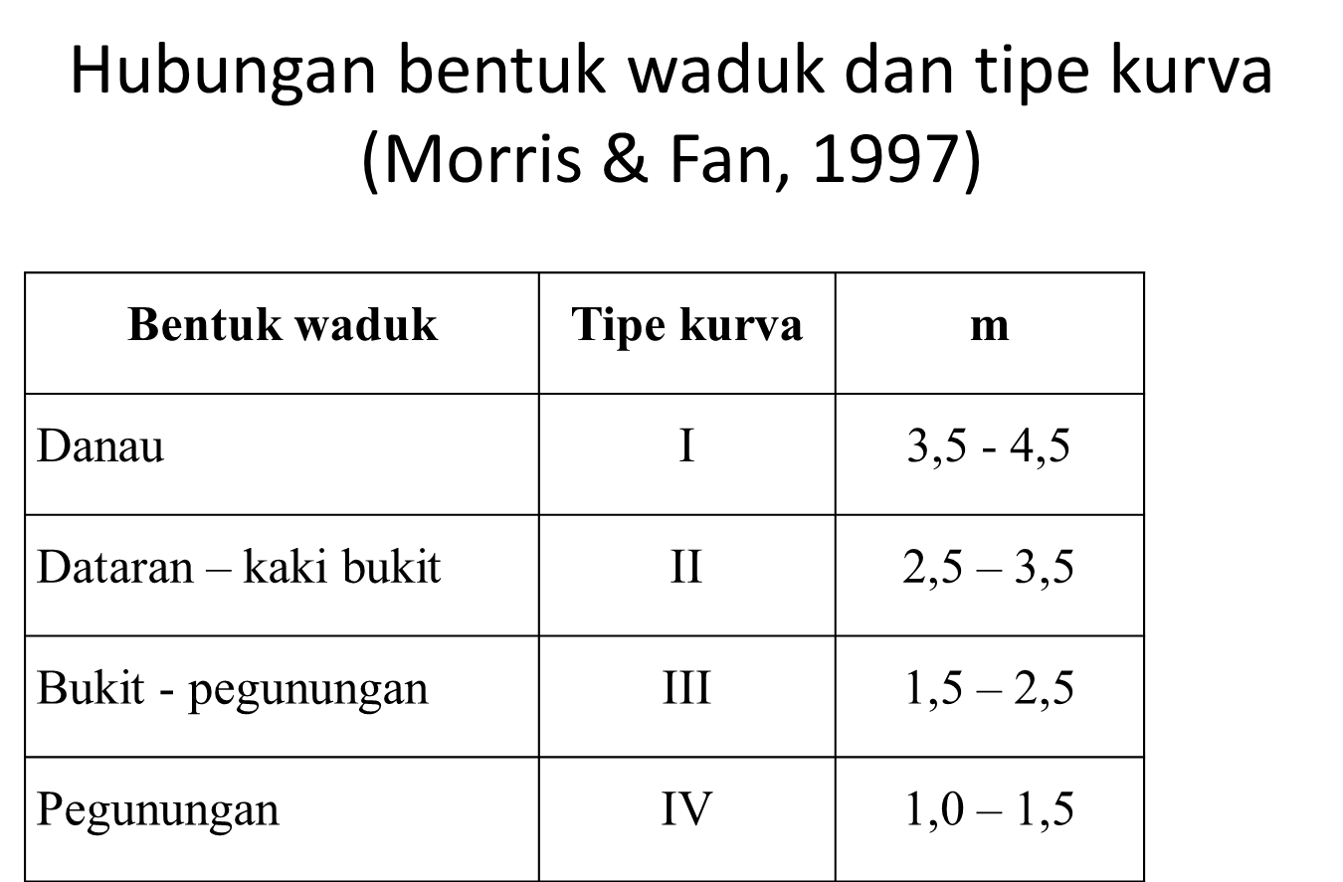
 |  |  |  |  |  |  |  |  |  |  |  |  |  |  |  |  |  | Kurva
 |  |  |  |  |  |  |  |  |  |  |  |  |  |  |  | -0.22%
No | Elevasi | Kedalaman (H) | Luas (Ah) | Kapasitas (Vh) | Kedalaman Relatif (p) | Sedimen Mengendap 1997-2018 (S) Juta m3 | F | Luas Relatif | Luas Terdistribusi | Penambahan Volume | Vol Kumulatif | Luas Revisi | Vol Revisi |  |  |  | Bentuk Waduk (Morris and Fan, 1997) | II | Dataran - Kaki Bukit
 |  | m | juta m2 | juta m3 |  |  |  |  |  |  |  |  |  |  |  |  | Sistem Operasi Waduk (Morris and fan, 1997) | I atau II | Sedimen terendam di waduk
1 | 67.5 | 47.5 | 15.93 | 253.88 | 1.000 | 86.50 | -0.221 | 0.000 | 0.000 | 0.200 | 86.69 | 15.930 | 167.19 | 15.93 |  | 65.85% | Ukuran Butiran Sedimen (Morris and Fan, 1997) | I | Pasir atau material kasar
2 | 67 | 47 | 15.74 | 245.97 | 0.989 |  | -0.213 | 0.382 | 0.801 | 1.021 | 86.49 | 14.939 | 159.48 | 14.94
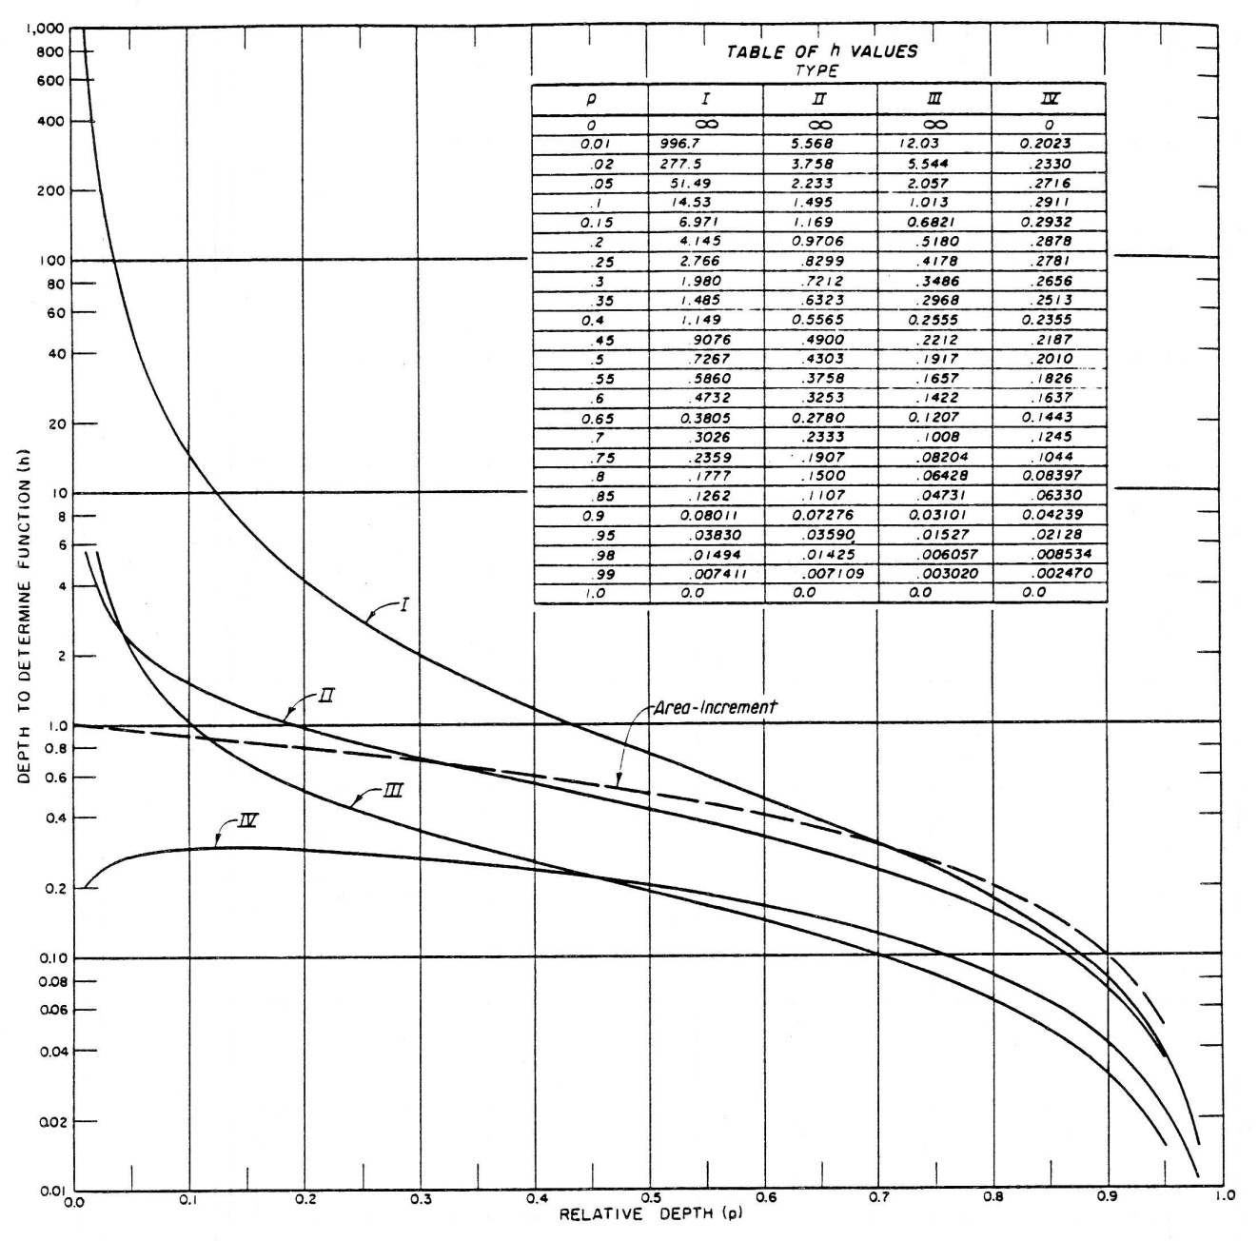
3 | 66 | 46 | 15.07 | 230.56 | 0.968 |  | -0.201 | 0.592 | 1.242 | 1.377 | 85.47 | 13.828 | 145.09 | 13.83
4 | 65 | 45 | 14.38 | 215.84 | 0.947 |  | -0.189 | 0.721 | 1.512 | 1.613 | 84.09 | 12.868 | 131.75 | 12.87
5 | 64 | 44 | 13.79 | 201.75 | 0.926 |  | -0.176 | 0.817 | 1.713 | 1.794 | 82.48 | 12.077 | 119.27 | 12.08
6 | 63 | 43 | 13.14 | 188.29 | 0.905 |  | -0.163 | 0.894 | 1.875 | 1.941 | 80.69 | 11.265 | 107.60 | 11.27
7 | 62 | 42 | 12.52 | 175.46 | 0.884 |  | -0.150 | 0.958 | 2.008 | 2.065 | 78.75 | 10.512 | 96.71 | 10.51
8 | 61 | 41 | 11.66 | 163.37 | 0.863 |  | -0.139 | 1.012 | 2.121 | 2.170 | 76.68 | 9.539 | 86.69 | 9.54
9 | 60 | 40 | 10.86 | 152.11 | 0.842 |  | -0.127 | 1.058 | 2.218 | 2.260 | 74.51 | 8.642 | 77.60 | 8.64
10 | 59 | 39 | 10.4 | 141.48 | 0.821 |  | -0.111 | 1.098 | 2.301 | 2.337 | 72.25 | 8.099 | 69.23 | 8.10
11 | 58 | 38 | 9.92 | 131.32 | 0.800 |  | -0.095 | 1.132 | 2.373 | 2.404 | 69.91 | 7.547 | 61.41 | 7.55
12 | 57 | 37 | 9.44 | 121.64 | 0.779 |  | -0.078 | 1.162 | 2.435 | 2.462 | 67.51 | 7.005 | 54.13 | 7.00
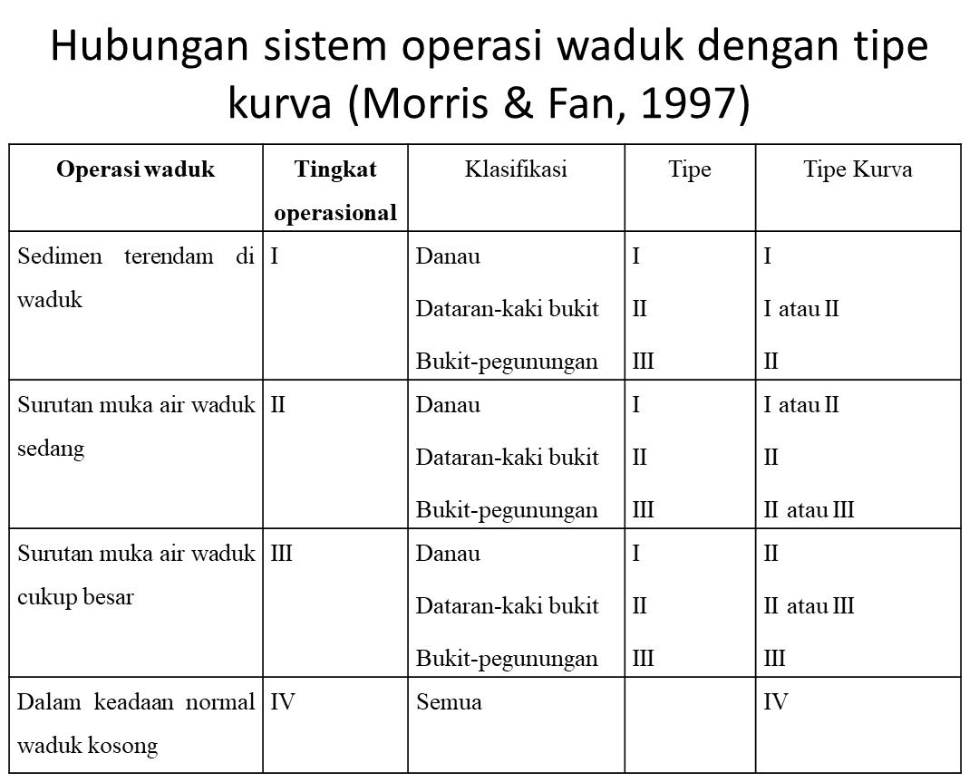
13 | 56 | 36 | 8.93 | 112.45 | 0.758 |  | -0.061 | 1.187 | 2.489 | 2.512 | 65.05 | 6.441 | 47.40 | 6.44
14 | 55 | 35 | 8.43 | 103.77 | 0.737 |  | -0.043 | 1.209 | 2.534 | 2.553 | 62.54 | 5.896 | 41.23 | 5.90
15 | 54 | 34 | 7.94 | 95.58 | 0.716 |  | -0.024 | 1.227 | 2.573 | 2.589 | 59.98 | 5.367 | 35.60 | 5.37
16 | 53 | 33 | 7.48 | 87.87 | 0.695 |  | -0.004 | 1.242 | 2.604 | 2.617 | 57.39 | 4.876 | 30.48 | 4.88
17 | 52 | 32 | 6.93 | 80.67 | 0.674 |  | 0.018 | 1.255 | 2.630 | 2.640 | 54.78 | 4.300 | 25.89 | 4.30
18 | 51 | 31 | 6.41 | 74 | 0.653 |  | 0.041 | 1.264 | 2.650 | 2.657 | 52.14 | 3.760 | 21.86 | 3.76
19 | 50 | 30 | 6.04 | 67.77 | 0.632 |  | 0.065 | 1.271 | 2.664 | 2.669 | 49.48 | 3.376 | 18.29 | 3.38
20 | 49 | 29 | 5.65 | 61.93 | 0.611 |  | 0.092 | 1.275 | 2.674 | 2.676 | 46.81 | 2.976 | 15.12 | 2.98
21 | 48 | 28 | 5.34 | 56.44 | 0.589 |  | 0.119 | 1.277 | 2.678 | 2.678 | 44.14 | 2.662 | 12.30 | 2.66
22 | 47 | 27 | 5.01 | 51.26 | 0.568 |  | 0.148 | 1.277 | 2.677 | 2.675 | 41.46 | 2.333 | 9.80 | 2.33
23 | 46 | 26 | 4.71 | 46.4 | 0.547 |  | 0.179 | 1.275 | 2.672 | 2.667 | 38.78 | 2.038 | 7.62 | 2.04 | 16.42%
24 | 45 | 25 | 4.41 | 41.84 | 0.526 |  | 0.213 | 1.270 | 2.662 | 2.655 | 36.12 | 1.748 | 5.72 | 1.75
25 | 44 | 24 | 4.15 | 37.56 | 0.505 |  | 0.248 | 1.263 | 2.648 | 2.638 | 33.46 | 1.502 | 4.10 | 1.50
26 | 43 | 23 | 3.88 | 33.54 | 0.484 |  | 0.287 | 1.254 | 2.629 | 2.617 | 30.82 | 1.251 | 2.72 | 1.25
27 | 42 | 22 | 3.61 | 29.8 | 0.463 |  | 0.331 | 1.243 | 2.605 | 2.591 | 28.21 | 1.005 | 1.59 | 1.00
28 | 41 | 21 | 3.34 | 26.33 | 0.442 |  | 0.379 | 1.229 | 2.578 | 2.561 | 25.61 | 0.762 | 0.72 | 0.76
29 | 40 | 20 | 3.06 | 23.13 | 0.421 |  | 0.436 | 1.214 | 2.545 | 2.527 | 23.05 | 0.515 | 0.08 | 0.51
30 | 39 | 19 | 2.78 | 20.21 | 0.400 |  | 0.502 | 1.196 | 2.508 | 2.488 | 20.53 | 0.272 | - | 0.27
31 | 38 | 18 | 2.52 | 17.56 | 0.379 |  | 0.576 | 1.177 | 2.467 | 2.448 | 18.04 | 0.053 | - | 0.05
31a | 37.20 | 17.20 | 2.43 | 15.59 | 0.362 |  | 0.614 | 1.159 | 2.430 | 15.590 | 15.59 | 0.000 | - | -
32 | 37 | 17 | 2.32 | 15.17 | 0.358 |  | 0.647 | 1.155 | 2.320 | 15.170 | 15.17 | 0.000 | - | -
p0 = 0.362
33 | 36 | 16 | 2.11 | 12.96 | 0.337 |  | 0.734 | 1.130 | 2.110 | 12.960 | 12.960 | 0.000 | - | -
34 | 35 | 15 | 1.91 | 10.95 | 0.316 |  | 0.833 | 1.103 | 1.910 | 10.950 | 10.950 | 0.000 | - | -
35 | 34 | 14 | 1.74 | 9.12 | 0.295 |  | 0.936 | 1.074 | 1.740 | 9.120 | 9.120 | 0.000 | - | -
36 | 33 | 13 | 1.57 | 7.47 | 0.274 |  | 1.060 | 1.042 | 1.570 | 7.470 | 7.470 | 0.000 | - | -
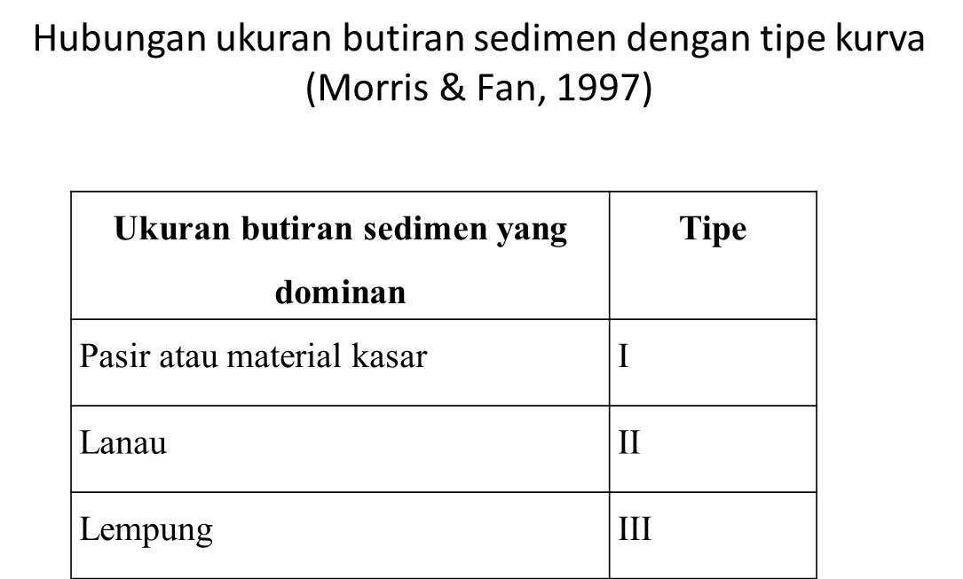
37 | 32 | 12 | 1.4 | 5.98 | 0.253 |  | 1.211 | 1.007 | 1.400 | 5.980 | 5.980 | 0.000 | - | -
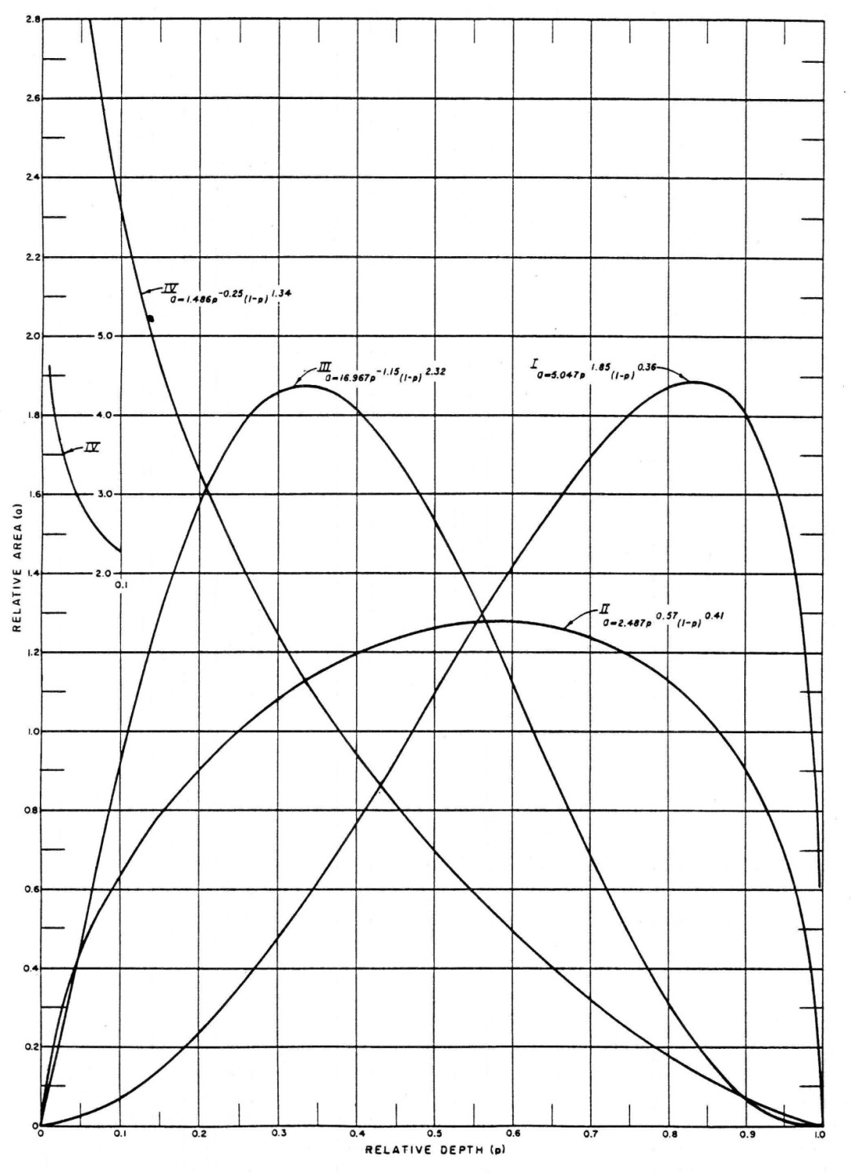
38 | 31 | 11 | 1.19 | 4.69 | 0.232 |  | 1.447 | 0.970 | 1.190 | 4.690 | 4.690 | 0.000 | - | -
39 | 30 | 10 | 0.98 | 3.6 | 0.211 |  | 1.781 | 0.929 | 0.980 | 3.600 | 3.600 | 0.000 | - | -
40 | 29 | 9 | 0.78 | 2.72 | 0.189 |  | 2.261 | 0.884 | 0.780 | 2.720 | 2.720 | 0.000 | - | -
41 | 28 | 8 | 0.63 | 2.02 | 0.168 |  | 2.823 | 0.835 | 0.630 | 2.020 | 2.020 | 0.000 | - | -
42 | 27 | 7 | 0.51 | 1.45 | 0.147 |  | 3.511 | 0.782 | 0.510 | 1.450 | 1.450 | 0.000 | - | -
43 | 26 | 6 | 0.39 | 1 | 0.126 |  | 4.615 | 0.724 | 0.390 | 1.000 | 1.000 | 0.000 | - | -
44 | 25 | 5 | 0.28 | 0.66 | 0.105 |  | 6.454 | 0.659 | 0.280 | 0.660 | 0.660 | 0.000 | - | -
45 | 24 | 4 | 0.22 | 0.41 | 0.084 |  | 8.238 | 0.585 | 0.220 | 0.410 | 0.410 | 0.000 | - | -
46 | 23 | 3 | 0.16 | 0.22 | 0.063 |  | 11.353 | 0.502 | 0.160 | 0.220 | 0.220 | 0.000 | - | -
47 | 22 | 2 | 0.1 | 0.09 | 0.042 |  | 18.192 | 0.402 | 0.100 | 0.090 | 0.090 | 0.000 | - | -
48 | 21 | 1 | 0.04 | 0.02 | 0.021 |  | 45.517 | 0.273 | 0.040 | 0.020 | 0.020 | 0.000 | - | -
49 | 20 | 0 | 0 | 0 | 0.000 |  |  |  | 0.000 | 0.000 | 0.000 | 0.000 | - | -

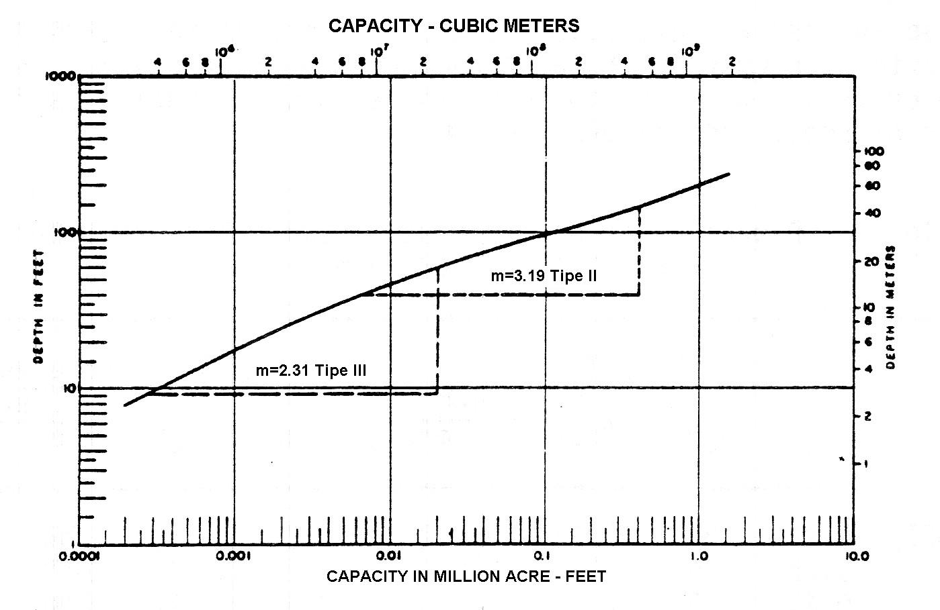
 |  |  | Kedalaman nol baru |  | 17.20 | 37.2
 |  |  | Luas Terkoreksi |  | 2.10

Lengkung Kapasitas-Luas Waduk Karian T0 dan T50
N.W.L

L.W.L

